Лист1
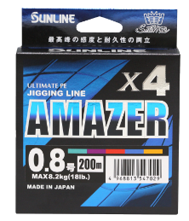
Новинка | ВИД | Sunline Code | JAN Code | ITEM | Size (#) | Dia. (mm) | LB | STRENGTH (KG) | Размотка метры | COLOR | КРАТНОСТЬ | Цена | ЗАКАЗ | Сумма
 | плетеный шнур X4 | 60093110 | 4968813547012 | Saltimate AMAZER X4 | 0.6 |  | 14 |  | 200m | Multi color(Мультиколор) | 6 | 2534.02 |  | 0.00
 | плетеный шнур X4 | 60093112 | 4968813547029 | Saltimate AMAZER X4 | 0.8 |  | 18 |  | 200m | Multi color(Мультиколор) | 6 | 2534.02 |  | 0.00 |  |  |  |  |  |  | Высочайшая чувствительность и долговечность Для линей для джиггинга низкое удлинение является важным фактором, который напрямую влияет на чувствительность и эффективность работы на большой глубине.
 | плетеный шнур X4 | 60093114 | 4968813547036 | Saltimate AMAZER X4 | 1 |  | 21 |  | 200m | Multi color(Мультиколор) | 6 | 2027.22 |  | 0.00 |  |  |  |  |  |  | Amazer X4 имеет сверхнизкое удлинение - 3%, нижний предел удлинения, при котором может поддерживаться стабильная прочность.
 | плетеный шнур X4 | 60093116 | 4968813547043 | Saltimate AMAZER X4 | 1.2 |  | 26 |  | 200m | Multi color(Мультиколор) | 6 | 2027.22 |  | 0.00 |  |  |  |  |  |  | Испытайте высочайшую чувствительность, которая позволяет вам чувствовать малейшие изменения, когда рыба цепляется за мормышку, даже на средней и глубокой глубине.
 | плетеный шнур X4 | 60093118 | 4968813547050 | Saltimate AMAZER X4 | 1.5 |  | 32 |  | 200m | Multi color(Мультиколор) | 6 | 2027.22 |  | 0.00 |  |  |  |  |  |  | Специальная обработка Применение специальной обработки гладкой поверхности (SSP) и обработки с низким растяжением (ALSO) еще больше повышает потенциал линии, обеспечивая идеальное сочетание скользкости и долговечности.
 | плетеный шнур X4 | 60093120 | 4968813547067 | Saltimate AMAZER X4 | 1.7 |  | 35 |  | 200m | Multi color(Мультиколор) | 6 | 2027.22 |  | 0.00
 | плетеный шнур X4 | 60093122 | 4968813547074 | Saltimate AMAZER X4 | 2 |  | 38 |  | 200m | Multi color(Мультиколор) | 6 | 2027.22 |  | 0.00
 | плетеный шнур X4 | 60093124 | 4968813547081 | Saltimate AMAZER X4 | 2.5 |  | 45 |  | 200m | Multi color(Мультиколор) | 6 | 2027.22 |  | 0.00
 | плетеный шнур X4 | 60093126 | 4968813547098 | Saltimate AMAZER X4 | 3 |  | 52 |  | 200m | Multi color(Мультиколор) | 6 | 2027.22 |  | 0.00
 | плетеный шнур X4 | 60093130 | 4968813547104 | Saltimate AMAZER X4 | 0.6 |  | 14 |  | 300m | Multi color(Мультиколор) | 6 | 3801.04 |  | 0.00
 | плетеный шнур X4 | 60093132 | 4968813547111 | Saltimate AMAZER X4 | 0.8 |  | 18 |  | 300m | Multi color(Мультиколор) | 6 | 3801.04 |  | 0.00
 | плетеный шнур X4 | 60093134 | 4968813547128 | Saltimate AMAZER X4 | 1 |  | 21 |  | 300m | Multi color(Мультиколор) | 6 | 3040.83 |  | 0.00
 | плетеный шнур X4 | 60093136 | 4968813547135 | Saltimate AMAZER X4 | 1.2 |  | 26 |  | 300m | Multi color(Мультиколор) | 6 | 3040.83 |  | 0.00
 | плетеный шнур X4 | 60093138 | 4968813547142 | Saltimate AMAZER X4 | 1.5 |  | 32 |  | 300m | Multi color(Мультиколор) | 6 | 3040.83 |  | 0.00
 | плетеный шнур X4 | 60093140 | 4968813547159 | Saltimate AMAZER X4 | 1.7 |  | 35 |  | 300m | Multi color(Мультиколор) | 6 | 3040.83 |  | 0.00
 | плетеный шнур X4 | 60093142 | 4968813547166 | Saltimate AMAZER X4 | 2 |  | 38 |  | 300m | Multi color(Мультиколор) | 6 | 3040.83 |  | 0.00
 | плетеный шнур X4 | 60093144 | 4968813547173 | Saltimate AMAZER X4 | 2.5 |  | 45 |  | 300m | Multi color(Мультиколор) | 6 | 3040.83 |  | 0.00
 | плетеный шнур X4 | 60093146 | 4968813547180 | Saltimate AMAZER X4 | 3 |  | 52 |  | 300m | Multi color(Мультиколор) | 6 | 3040.83 |  | 0.00
 | плетеный шнур X4 | 60093150 | 4968813547197 | Saltimate AMAZER X4 | 0.6 |  | 14 |  | 600m | Multi color(Мультиколор) | 6 | 7602.07 |  | 0.00
 | плетеный шнур X4 | 60093152 | 4968813547203 | Saltimate AMAZER X4 | 0.8 |  | 18 |  | 600m | Multi color(Мультиколор) | 6 | 7602.07 |  | 0.00
 | плетеный шнур X4 | 60093154 | 4968813547210 | Saltimate AMAZER X4 | 1 |  | 21 |  | 600m | Multi color(Мультиколор) | 6 | 6081.66 |  | 0.00
 | плетеный шнур X4 | 60093156 | 4968813547227 | Saltimate AMAZER X4 | 1.2 |  | 26 |  | 600m | Multi color(Мультиколор) | 6 | 6081.66 |  | 0.00
 | плетеный шнур X4 | 60093158 | 4968813547234 | Saltimate AMAZER X4 | 1.5 |  | 32 |  | 600m | Multi color(Мультиколор) | 6 | 6081.66 |  | 0.00
 | плетеный шнур X4 | 60093160 | 4968813547241 | Saltimate AMAZER X4 | 1.7 |  | 35 |  | 600m | Multi color(Мультиколор) | 6 | 6081.66 |  | 0.00
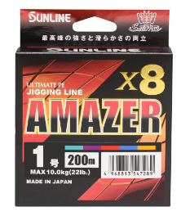
 | плетеный шнур X4 | 60093162 | 4968813547258 | Saltimate AMAZER X4 | 2 |  | 38 |  | 600m | Multi color(Мультиколор) | 6 | 6081.66 |  | 0.00
 | плетеный шнур X8 | 60093180 | 4968813547265 | Saltimate AMAZER X8 | 0.6 |  | 15 |  | 200m | Multi color(Мультиколор) | 6 | 3801.04 |  | 0.00 |  |  |  |  |  |  | Высочайшая прочность и плавность хода Амберджек и желтохвост мощно устремляются к сооружениям. Если рыболов не сможет остановить движение, он проиграет битву. Леска для джига должна быть достаточно прочной, чтобы не порваться, даже если сильно надавить на нее до конца.
 | плетеный шнур X8 | 60093182 | 4968813547272 | Saltimate AMAZER X8 | 0.8 |  | 19 |  | 200m | Multi color(Мультиколор) | 6 | 3801.04 |  | 0.00 |  |  |  |  |  |  | Специальная обработка Применение специальной обработки гладкой поверхности (SSP) еще больше повышает потенциал линии, обеспечивая идеальное сочетание скользкости и долговечности.
 | плетеный шнур X8 | 60093184 | 4968813547289 | Saltimate AMAZER X8 | 1 |  | 22 |  | 200m | Multi color(Мультиколор) | 6 | 2939.47 |  | 0.00
 | плетеный шнур X8 | 60093186 | 4968813547296 | Saltimate AMAZER X8 | 1.2 |  | 27 |  | 200m | Multi color(Мультиколор) | 6 | 2939.47 |  | 0.00
 | плетеный шнур X8 | 60093188 | 4968813547302 | Saltimate AMAZER X8 | 1.5 |  | 33 |  | 200m | Multi color(Мультиколор) | 6 | 2939.47 |  | 0.00
 | плетеный шнур X8 | 60093190 | 4968813547319 | Saltimate AMAZER X8 | 1.7 |  | 37 |  | 200m | Multi color(Мультиколор) | 6 | 2939.47 |  | 0.00
 | плетеный шнур X8 | 60093192 | 4968813547326 | Saltimate AMAZER X8 | 2 |  | 40 |  | 200m | Multi color(Мультиколор) | 6 | 2939.47 |  | 0.00
 | плетеный шнур X8 | 60093194 | 4968813547333 | Saltimate AMAZER X8 | 2.5 |  | 47 |  | 200m | Multi color(Мультиколор) | 6 | 2939.47 |  | 0.00
 | плетеный шнур X8 | 60093196 | 4968813547340 | Saltimate AMAZER X8 | 3 |  | 54 |  | 200m | Multi color(Мультиколор) | 6 | 2939.47 |  | 0.00
 | плетеный шнур X8 | 60093200 | 4968813547357 | Saltimate AMAZER X8 | 0.6 |  | 15 |  | 300m | Multi color(Мультиколор) | 6 | 5574.86 |  | 0.00
 | плетеный шнур X8 | 60093202 | 4968813547364 | Saltimate AMAZER X8 | 0.8 |  | 19 |  | 300m | Multi color(Мультиколор) | 6 | 5574.86 |  | 0.00
 | плетеный шнур X8 | 60093204 | 4968813547371 | Saltimate AMAZER X8 | 1 |  | 22 |  | 300m | Multi color(Мультиколор) | 6 | 4307.84 |  | 0.00
 | плетеный шнур X8 | 60093206 | 4968813547388 | Saltimate AMAZER X8 | 1.2 |  | 27 |  | 300m | Multi color(Мультиколор) | 6 | 4307.84 |  | 0.00
 | плетеный шнур X8 | 60093208 | 4968813547395 | Saltimate AMAZER X8 | 1.5 |  | 33 |  | 300m | Multi color(Мультиколор) | 6 | 4307.84 |  | 0.00
 | плетеный шнур X8 | 60093210 | 4968813547401 | Saltimate AMAZER X8 | 1.7 |  | 37 |  | 300m | Multi color(Мультиколор) | 6 | 4307.84 |  | 0.00
 | плетеный шнур X8 | 60093212 | 4968813547418 | Saltimate AMAZER X8 | 2 |  | 40 |  | 300m | Multi color(Мультиколор) | 6 | 4307.84 |  | 0.00
 | плетеный шнур X8 | 60093214 | 4968813547425 | Saltimate AMAZER X8 | 2.5 |  | 47 |  | 300m | Multi color(Мультиколор) | 6 | 4307.84 |  | 0.00
 | плетеный шнур X8 | 60093216 | 4968813547432 | Saltimate AMAZER X8 | 3 |  | 54 |  | 300m | Multi color(Мультиколор) | 6 | 4307.84 |  | 0.00
 | плетеный шнур X8 | 60093218 | 4968813547449 | Saltimate AMAZER X8 | 4 |  | 65 |  | 300m | Multi color(Мультиколор) | 6 | 4307.84 |  | 0.00
 | плетеный шнур X8 | 60093220 | 4968813547456 | Saltimate AMAZER X8 | 5 |  | 80 |  | 300m | Multi color(Мультиколор) | 6 | 4459.88 |  | 0.00
 | плетеный шнур X8 | 60093222 | 4968813547463 | Saltimate AMAZER X8 | 6 |  | 90 |  | 300m | Multi color(Мультиколор) | 6 | 4459.88 |  | 0.00
 | плетеный шнур X8 | 60093230 | 4968813547470 | Saltimate AMAZER X8 | 1.5 |  | 33 |  | 100m (12 connected spools) | Multi color(Мультиколор) | 12 | 1469.73 |  | 0.00
 | плетеный шнур X8 | 60093232 | 4968813547487 | Saltimate AMAZER X8 | 1.7 |  | 37 |  | 100m (12 connected spools) | Multi color(Мультиколор) | 12 | 1469.73 |  | 0.00
 | плетеный шнур X8 | 60093234 | 4968813547494 | Saltimate AMAZER X8 | 2 |  | 40 |  | 100m (12 connected spools) | Multi color(Мультиколор) | 12 | 1469.73 |  | 0.00
 | плетеный шнур X8 | 60093236 | 4968813547500 | Saltimate AMAZER X8 | 2.5 |  | 47 |  | 100m (12 connected spools) | Multi color(Мультиколор) | 12 | 1469.73 |  | 0.00
 | плетеный шнур X8 | 60093238 | 4968813547517 | Saltimate AMAZER X8 | 3 |  | 54 |  | 100m (12 connected spools) | Multi color(Мультиколор) | 12 | 1469.73 |  | 0.00
 | плетеный шнур X8 | 60093240 | 4968813547524 | Saltimate AMAZER X8 | 4 |  | 65 |  | 100m (12 connected spools) | Multi color(Мультиколор) | 12 | 1469.73 |  | 0.00
 | плетеный шнур X8 | 60093244 | 4968813547531 | Saltimate AMAZER X8 | 5 |  | 80 |  | 100m (12 connected spools) | Multi color(Мультиколор) | 12 | 1520.42 |  | 0.00
 | плетеный шнур X8 | 60093242 | 4968813547548 | Saltimate AMAZER X8 | 6 |  | 90 |  | 100m (12 connected spools) | Multi color(Мультиколор) | 12 | 1520.42 |  | 0.00
 | плетеный шнур X8 | 60093250 | 4968813547555 | Saltimate AMAZER X8 | 8 |  | 110 |  | You can order multiple of 100m.Max 1800m | Multi color(Мультиколор) | 1 | 1763.68 |  | 0.00
 | плетеный шнур X8 | 60093252 | 4968813547562 | Saltimate AMAZER X8 | 10 |  | 135 |  | You can order multiple of 100m.Max 1800m | Multi color(Мультиколор) | 1 | 1763.68 |  | 0.00
 | плетеный шнур X8 | 60093254 | 4968813547579 | Saltimate AMAZER X8 | 12 |  | 160 |  | You can order multiple of 100m.Max 1800m | Multi color(Мультиколор) | 1 | 1763.68 |  | 0.00
NEW | плетеный шнур X4 | 60093610 | 4968813550111 | SM Amazer×4 SPJ | 1 |  | 21 | 9.5 | 1200m | MULTI COLOR | 1 | 10962.19 |  | 0.00
NEW | плетеный шнур X4 | 60093612 | 4968813550128 | SM Amazer×4 SPJ | 1.2 |  | 26 | 11.8 | 1200m | MULTI COLOR | 1 | 10962.19 |  | 0.00
NEW | плетеный шнур X4 | 60093614 | 4968813550135 | SM Amazer×4 SPJ | 1.5 |  | 32 | 14.5 | 1200m | MULTI COLOR | 1 | 10440.18 |  | 0.00 |  |  |  |  |  |  |  |  | Непревзойденная чувствительность благодаря сверхнизкому сопротивлению под водой.
NEW | плетеный шнур X4 | 60093616 | 4968813550142 | SM Amazer×4 SPJ | 1.7 |  | 35 | 15.9 | 1200m | MULTI COLOR | 1 | 10440.18 |  | 0.00 |  |  |  |  |  |  |  |  | Благодаря технологии Smooth Surface Processing (SSP) эта леска значительно снижает сопротивление под водой,
NEW | плетеный шнур X4 | 60093618 | 4968813550159 | SM Amazer×4 SPJ | 2 |  | 38 | 17.3 | 1200m | MULTI COLOR | 1 | 10440.18 |  | 0.00 |  |  |  |  |  |  |  |  | позволяя насадкам опускаться быстрее и точно реагировать.
NEW | плетеный шнур X4 | 60093620 | 4968813550166 | SM Amazer×4 SPJ | 2.5 |  | 45 | 20.5 | 1200m | MULTI COLOR | 1 | 10440.18 |  | 0.00 |  |  |  |  |  |  |  |  | Даже в самых глубоких зонах вы сохраняете полный контроль, уверенно и четко ощущая каждое движение.
NEW | плетеный шнур X4 | 60093622 | 4968813550173 | SM Amazer×4 SPJ | 3 |  | 52 | 23.6 | 1200m | MULTI COLOR | 1 | 10440.18 |  | 0.00 |  |  |  |  |  |  |  |  | Чем глубже вы ловите рыбу, тем больше эта леска доказывает свою ценность, обеспечивая четкую и безошибочную отдачу от ваших рук, как никакая другая.
NEW | плетеный шнур X4 | 60093624 | 4968813550180 | SM Amazer×4 SPJ | 4 |  | 63 | 28.6 | 1200m | MULTI COLOR | 1 | 10440.18 |  | 0.00
NEW | плетеный шнур X4 | 63045400 | 881879092651 | SM Amazer×4 SPJ | 1 |  | 21 | 9.5 | 600m | MULTI COLOR | 1 | 5220.09 |  | 0.00 |  |  |  |  |  |  |  |  | Система разметки, разработанная для точной ловли
NEW | плетеный шнур X4 | 63045402 | 881879092668 | SM Amazer×4 SPJ | 1.2 |  | 26 | 11.8 | 600m | MULTI COLOR | 1 | 5220.09 |  | 0.00 |  |  |  |  |  |  |  |  | В цветовом узоре, характерном для SPJ, используется простая и хорошо заметная система маркировки, которая позволяет легко определить глубину и зоны поражения с первого взгляда.
NEW | плетеный шнур X4 | 63045404 | 881879092675 | SM Amazer×4 SPJ | 1.5 |  | 32 | 14.5 | 600m | MULTI COLOR | 1 | 4959.09 |  | 0.00 |  |  |  |  |  |  |  |  | Чтобы снизить риск обрывов лески, вызванных случайными поклевками нецелевых рыб во время джиговой ловли,
NEW | плетеный шнур X4 | 63045406 | 881879092682 | SM Amazer×4 SPJ | 1.7 |  | 35 | 15.9 | 600m | MULTI COLOR | 1 | 4959.09 |  | 0.00 |  |  |  |  |  |  |  |  | леска окрашивается специальным способом, который снижает как плотность, так и яркость цвета.
NEW | плетеный шнур X4 | 63045408 | 881879092699 | SM Amazer×4 SPJ | 2 |  | 38 | 17.3 | 600m | MULTI COLOR | 1 | 4959.09 |  | 0.00 |  |  |  |  |  |  |  |  | Этот продуманный дизайн минимизирует нежелательное внимание рыбы, обеспечивая более чистый внешний вид и долговечность в глубоководных условиях.
NEW | плетеный шнур X4 | 63045410 | 881879092705 | SM Amazer×4 SPJ | 2.5 |  | 45 | 20.5 | 600m | MULTI COLOR | 1 | 4959.09 |  | 0.00
NEW | плетеный шнур X4 | 63045412 | 881879092712 | SM Amazer×4 SPJ | 3 |  | 52 | 23.6 | 600m | MULTI COLOR | 1 | 4959.09 |  | 0.00
NEW | плетеный шнур X4 | 63045414 | 881879092729 | SM Amazer×4 SPJ | 4 |  | 63 | 28.6 | 600m | MULTI COLOR | 1 | 4959.09 |  | 0.00
 | плетеный шнур X4 | 60093270 |  | BASIC PE 150m LG #0.3 | 0.3 | 0.093569022104 | 5 | 2.1 | 150M | Light Green | 6 | 615.77 |  | 0.00
 | плетеный шнур X4 | 60093272 |  | BASIC PE 150m LG #0.4 | 0.4 | 0.1080442002 | 6 | 2.9 | 150M | Light Green | 6 | 615.77 |  | 0.00
 | плетеный шнур X4 | 60093274 |  | BASIC PE 150m LG #0.5 | 0.5 | 0.12079708811 | 8 | 3.3 | 150M | Light Green | 6 | 492.87 |  | 0.00
 | плетеный шнур X4 | 60093276 |  | BASIC PE 150m LG #0.6 | 0.6 | 0.13232658008 | 10 | 4.5 | 150M | Light Green | 6 | 492.87 |  | 0.00
 | плетеный шнур X4 | 60093278 |  | BASIC PE 150m LG #0.8 | 0.8 | 0.15279757326 | 12 | 6 | 150M | Light Green | 6 | 492.87 |  | 0.00
 | плетеный шнур X4 | 60093280 |  | BASIC PE 150m LG #1 | 1 | 0.1708328803 | 16 | 7.7 | 150M | Light Green | 6 | 492.87 |  | 0.00
 | плетеный шнур X4 | 60093282 |  | BASIC PE 150m LG #1.2 | 1.2 | 0.18713804421 | 20 | 9.2 | 150M | Light Green | 6 | 492.87 |  | 0.00
 | плетеный шнур X4 | 60093284 |  | BASIC PE 150m LG #1.5 | 1.5 | 0.20922669401 | 25 | 11 | 150M | Light Green | 6 | 492.87 |  | 0.00
 | плетеный шнур X4 | 60093286 |  | BASIC PE 150m LG #2 | 2 | 0.24159417622 | 35 | 15.5 | 150M | Light Green | 6 | 492.87 |  | 0.00
...
 |  |  |  |  |  |  |  |  |  |  |  |  | ЗАКАЗ | Сумма
 |  |  |  |  |  |  |  |  |  |  |  |  |  | 0.00
 |  |  |  |  |  |  |  |  |  |  |  |  |  | 0.00
 |  |  |  |  |  |  |  |  |  |  |  |  |  | 0.00
 |  |  |  |  |  |  |  |  |  |  |  |  |  | 0.00
 |  |  |  |  |  |  |  |  |  |  |  |  |  | 0.00
 |  |  |  |  |  |  |  |  |  |  |  |  |  | 0.00
 |  |  |  |  |  |  |  |  |  |  |  |  |  | 0.00
 |  |  |  |  |  |  |  |  |  |  |  |  |  | 0.00
 |  |  |  |  |  |  |  |  |  |  |  |  |  | 0.00
 |  |  |  |  |  |  |  |  |  |  |  |  |  | 0.00
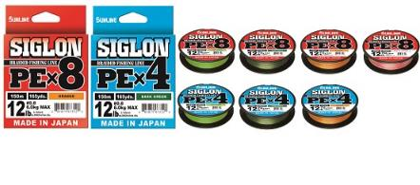
 |  |  |  |  |  |  |  |  |  |  |  |  |  | 0.00
 |  |  |  |  |  |  |  |  |  |  |  |  |  | 0.00
 |  |  |  |  |  |  |  |  |  |  |  |  |  | 0.00
 |  |  |  |  |  |  |  |  |  |  |  |  |  | 0.00
 |  |  |  |  |  |  |  |  |  |  |  |  |  | 0.00
 |  |  |  |  |  |  |  |  |  |  |  |  |  | 0.00
 |  |  |  |  |  |  |  |  |  |  |  |  |  | 0.00
 |  |  |  |  |  |  |  |  |  |  |  |  |  | 0.00
 |  |  |  |  |  |  |  |  |  |  |  |  |  | 0.00
 |  |  |  |  |  |  |  |  |  |  |  |  |  | 0.00
 |  |  |  |  |  |  |  |  |  |  |  |  |  | 0.00
 |  |  |  |  |  |  |  |  |  |  |  |  |  | 0.00
 |  |  |  |  |  |  |  |  |  |  |  |  |  | 0.00
 |  |  |  |  |  |  |  |  |  |  |  |  |  | 0.00
 |  |  |  |  |  |  |  |  |  |  |  |  |  | 0.00
 |  |  |  |  |  |  |  |  |  |  |  |  |  | 0.00
 |  |  |  |  |  |  |  |  |  |  |  |  |  | 0.00
 |  |  |  |  |  |  |  |  |  |  |  |  |  | 0.00
 |  |  |  |  |  |  |  |  |  |  |  |  |  | 0.00
 |  |  |  |  |  |  |  |  |  |  |  |  |  | 0.00
 |  |  |  |  |  |  |  |  |  |  |  |  |  | 0.00
...
 |  |  |  |  |  |  |  |  |  | COLOR | КРАТНОСТЬ | Цена | ЗАКАЗ | Сумма
 |  |  |  |  |  |  |  |  |  | Multi color(Мультиколор) | 4 | 4345.85 |  | 0.00
 |  |  |  |  |  |  |  |  |  | Multi color(Мультиколор) | 6 | 5678.75 |  | 0.00
 |  |  |  |  |  |  |  |  |  | Multi color(Мультиколор) | 6 | 5678.75 |  | 0.00
 |  |  |  |  |  |  |  |  |  | Multi color(Мультиколор) | 6 | 5678.75 |  | 0.00
 |  |  |  |  |  |  |  |  |  | Multi color(Мультиколор) | 6 | 5678.75 |  | 0.00
 |  |  |  |  |  |  |  |  |  | Multi color(Мультиколор) | 4 | 5678.75 |  | 0.00
 |  |  |  |  |  |  |  |  |  | Turquoise Blue | 6 | 2090.57 |  | 0.00
 |  |  |  |  |  |  |  |  |  | Turquoise Blue | 6 | 1505.21 |  | 0.00
 |  |  |  |  |  |  |  |  |  | Turquoise Blue | 6 | 1379.78 |  | 0.00
 |  |  |  |  |  |  |  |  |  | Turquoise Blue | 6 | 1379.78 |  | 0.00
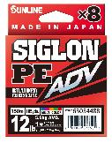
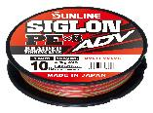
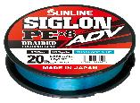
 |  |  |  |  |  |  |  |  |  | Turquoise Blue | 6 | 1379.78 |  | 0.00
 |  |  |  |  |  |  |  |  |  | Turquoise Blue | 6 | 1379.78 |  | 0.00
 |  |  |  |  |  |  |  |  |  | Turquoise Blue | 6 | 1379.78 |  | 0.00
 |  |  |  |  |  |  |  |  |  | Turquoise Blue | 6 | 1379.78 |  | 0.00
 |  |  |  |  |  |  |  |  |  | Turquoise Blue | 6 | 1379.78 |  | 0.00
 |  |  |  |  |  |  |  |  |  | Turquoise Blue | 6 | 1379.78 |  | 0.00
 |  |  |  |  |  |  |  |  |  | Turquoise Blue | 6 | 1379.78 |  | 0.00
 |  |  |  |  |  |  |  |  |  | Multi color(Мультиколор) | 6 | 2090.57 |  | 0.00
 |  |  |  |  |  |  |  |  |  | Multi color(Мультиколор) | 6 | 1505.21 |  | 0.00
 |  |  |  |  |  |  |  |  |  | Multi color(Мультиколор) | 6 | 1379.78 |  | 0.00
 |  |  |  |  |  |  |  |  |  | Multi color(Мультиколор) | 6 | 1379.78 |  | 0.00
 |  |  |  |  |  |  |  |  |  | Multi color(Мультиколор) | 6 | 1379.78 |  | 0.00
 |  |  |  |  |  |  |  |  |  | Multi color(Мультиколор) | 6 | 1379.78 |  | 0.00
 |  |  |  |  |  |  |  |  |  | Multi color(Мультиколор) | 6 | 1379.78 |  | 0.00
 |  |  |  |  |  |  |  |  |  | Multi color(Мультиколор) | 6 | 1379.78 |  | 0.00
 |  |  |  |  |  |  |  |  |  | Multi color(Мультиколор) | 6 | 1379.78 |  | 0.00
 |  |  |  |  |  |  |  |  |  | Multi color(Мультиколор) | 6 | 1379.78 |  | 0.00
 |  |  |  |  |  |  |  |  |  | Multi color(Мультиколор) | 6 | 1379.78 |  | 0.00
...
 |  |  |  |  |  |  |  |  |  | COLOR | КРАТНОСТЬ | Цена | ЗАКАЗ | Сумма
 |  |  |  |  |  |  |  |  |  | Multi color(Мультиколор) | 6 | 2620.18 |  | 0.00
 |  |  |  |  |  |  |  |  |  | Multi color(Мультиколор) | 6 | 1174.52 |  | 0.00
 |  |  |  |  |  |  |  |  |  | Multi color(Мультиколор) | 6 | 1174.52 |  | 0.00
 |  |  |  |  |  |  |  |  |  | Multi color(Мультиколор) | 6 | 1174.52 |  | 0.00
 |  |  |  |  |  |  |  |  |  | Multi color(Мультиколор) | 6 | 1174.52 |  | 0.00
 |  |  |  |  |  |  |  |  |  | Multi color(Мультиколор) | 6 | 1174.52 |  | 0.00
 |  |  |  |  |  |  |  |  |  | Multi color(Мультиколор) | 6 | 1174.52 |  | 0.00
 |  |  |  |  |  |  |  |  |  | Multi color(Мультиколор) | 6 | 1174.52 |  | 0.00
 |  |  |  |  |  |  |  |  |  | Multi color(Мультиколор) | 6 | 1174.52 |  | 0.00
 |  |  |  |  |  |  |  |  |  | Multi color(Мультиколор) | 6 | 2285.69 |  | 0.00
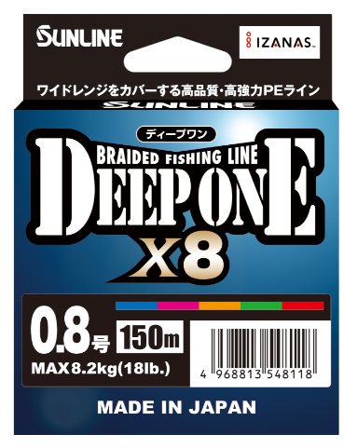
 |  |  |  |  |  |  |  |  |  | Multi color(Мультиколор) | 6 | 2285.69 |  | 0.00
 |  |  |  |  |  |  |  |  |  | Multi color(Мультиколор) | 6 | 1506.48 |  | 0.00
 |  |  |  |  |  |  |  |  |  | Multi color(Мультиколор) | 6 | 1506.48 |  | 0.00
 |  |  |  |  |  |  |  |  |  | Multi color(Мультиколор) | 6 | 1506.48 |  | 0.00
 |  |  |  |  |  |  |  |  |  | Multi color(Мультиколор) | 6 | 1506.48 |  | 0.00
 |  |  |  |  |  |  |  |  |  | Multi color(Мультиколор) | 6 | 1506.48 |  | 0.00
 |  |  |  |  |  |  |  |  |  | Multi color(Мультиколор) | 6 | 1506.48 |  | 0.00
 |  |  |  |  |  |  |  |  |  | Multi color(Мультиколор) | 6 | 1506.48 |  | 0.00
 |  |  |  |  |  |  |  |  |  | Multi color(Мультиколор) | 6 | 1506.48 |  | 0.00
 |  |  |  |  |  |  |  |  |  | Multi color(Мультиколор) | 6 | 1506.48 |  | 0.00
 |  |  |  |  |  |  |  |  |  | Multi color(Мультиколор) | 6 | 2161.52 |  | 0.00
 |  |  |  |  |  |  |  |  |  | Multi color(Мультиколор) | 6 | 2161.52 |  | 0.00
 |  |  |  |  |  |  |  |  |  | Multi color(Мультиколор) | 6 | 2161.52 |  | 0.00
 |  |  |  |  |  |  |  |  |  | Multi color(Мультиколор) | 6 | 2161.52 |  | 0.00
 |  |  |  |  |  |  |  |  |  | Multi color(Мультиколор) | 6 | 2161.52 |  | 0.00
 |  |  |  |  |  |  |  |  |  | Multi color(Мультиколор) | 6 | 2161.52 |  | 0.00
 |  |  |  |  |  |  |  |  |  | Multi color(Мультиколор) | 6 | 2161.52 |  | 0.00 |  | Плетеная леска из полиэтилена с отличными экономичными характеристиками, изготовленная с использованием экономичного производственного процесса без ущерба для качества и прочности.
 |  |  |  |  |  |  |  |  |  | Multi color(Мультиколор) | 6 | 2161.52 |  | 0.00 |  | Конструкция из 8 нитей обеспечивает лучшую округлость. Сопротивление направляющей значительно снижено, что сводит к минимуму шум на линии и обеспечивает плавное выполнение заливки.
 |  |  |  |  |  |  |  |  |  | Multi color(Мультиколор) | 6 | 2161.52 |  | 0.00 |  | Хорошо заметная цветовая гамма и широкий диапазон размеров делают его подходящим для всех видов рыбной ловли, от легкой игры до рыбалки с лодки и ловли крупной дичи.
...
 |  |  |  |  |  |  |  |  |  | COLOR | КРАТНОСТЬ | Цена | ЗАКАЗ | Сумма
 |  |  |  |  |  |  |  |  |  | Multi color(Мультиколор) | 12 connected spools | 903.38 |  | 0.00
 |  |  |  |  |  |  |  |  |  | Multi color(Мультиколор) | 12 connected spools | 903.38 |  | 0.00
 |  |  |  |  |  |  |  |  |  | Multi color(Мультиколор) | 12 connected spools | 903.38 |  | 0.00
 |  |  |  |  |  |  |  |  |  | Multi color(Мультиколор) | 12 connected spools | 966.73 |  | 0.00
 |  |  |  |  |  |  |  |  |  | Multi color(Мультиколор) | 12 connected spools | 1454.53 |  | 0.00
 |  |  |  |  |  |  |  |  |  | Multi color(Мультиколор) | 12 connected spools | 1174.52 |  | 0.00
 |  |  |  |  |  |  |  |  |  | Multi color(Мультиколор) | 12 connected spools | 1642.05 |  | 0.00
 |  |  |  |  |  |  |  |  |  | Light Green | 6 | 1766.22 |  | 0.00
 |  |  |  |  |  |  |  |  |  | Light Green | 6 | 1766.22 |  | 0.00
 |  |  |  |  |  |  |  |  |  | Light Green | 6 | 1174.52 |  | 0.00
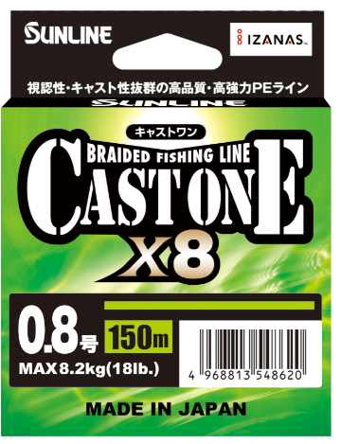
 |  |  |  |  |  |  |  |  |  | Light Green | 6 | 1174.52 |  | 0.00
 |  |  |  |  |  |  |  |  |  | Light Green | 6 | 1174.52 |  | 0.00
 |  |  |  |  |  |  |  |  |  | Light Green | 6 | 1174.52 |  | 0.00
 |  |  |  |  |  |  |  |  |  | Light Green | 6 | 1174.52 |  | 0.00
 |  |  |  |  |  |  |  |  |  | Light Green | 6 | 1174.52 |  | 0.00
 |  |  |  |  |  |  |  |  |  | Light Green | 6 | 1174.52 |  | 0.00
 |  |  |  |  |  |  |  |  |  | Light Green | 6 | 1174.52 |  | 0.00
 |  |  |  |  |  |  |  |  |  | Light Green | 6 | 1174.52 |  | 0.00
 |  |  |  |  |  |  |  |  |  | Light Green | 6 | 1174.52 |  | 0.00
 |  |  |  |  |  |  |  |  |  | Light Green | 6 | 2285.69 |  | 0.00
 |  |  |  |  |  |  |  |  |  | Light Green | 6 | 2285.69 |  | 0.00
 |  |  |  |  |  |  |  |  |  | Light Green | 6 | 1506.48 |  | 0.00 |  | Плетеная леска из полиэтилена с отличными экономичными характеристиками, изготовленная с использованием экономичного производственного процесса без ущерба для качества и прочности.
 |  |  |  |  |  |  |  |  |  | Light Green | 6 | 1506.48 |  | 0.00 |  | Конструкция из 8 нитей обеспечивает лучшую округлость. Сопротивление направляющей значительно снижено, что сводит к минимуму шум на линии и обеспечивает плавное выполнение заливки.
 |  |  |  |  |  |  |  |  |  | Light Green | 6 | 1506.48 |  | 0.00 |  | Светло-зеленый цвет обеспечивает высокую видимость, подходит для широкого спектра ловли рыбы - от легкой игры до джиггинга с берега и т.д.
 |  |  |  |  |  |  |  |  |  | Light Green | 6 | 1506.48 |  | 0.00
 |  |  |  |  |  |  |  |  |  | Light Green | 6 | 1506.48 |  | 0.00
 |  |  |  |  |  |  |  |  |  | Light Green | 6 | 1506.48 |  | 0.00
 |  |  |  |  |  |  |  |  |  | Light Green | 6 | 1506.48 |  | 0.00
 |  |  |  |  |  |  |  |  |  | Light Green | 6 | 1506.48 |  | 0.00
 |  |  |  |  |  |  |  |  |  | Light Green | 6 | 1506.48 |  | 0.00
...
 |  |  |  |  |  |  |  |  |  |  |  |  |  |  |  |  |  | Леску легко видят как окружающие вас рыболовы, так и вы сами, что позволяет уменьшить такие проблемы, как пересечение лески.
...
 |  |  |  |  |  |  |  |  |  |  |  |  |  |  |  |  |  | ● Единственная в своем роде текстура, которая не мешает движению приманки даже при использовании приманки большого диаметра.
 |  |  |  |  |  |  |  |  |  |  |  |  |  |  |  |  |  | ● Баланс регулируется таким образом, чтобы выдерживать воздействие внезапного люфта.
 |  |  |  |  |  |  |  |  |  |  |  |  |  |  |  |  |  | ● В качестве основного цвета используется ярко-зеленый (цвет молодой травы). Кроме того, через каждые 50 м наносится белая разметка, что позволяет использовать желаемую длину.
...
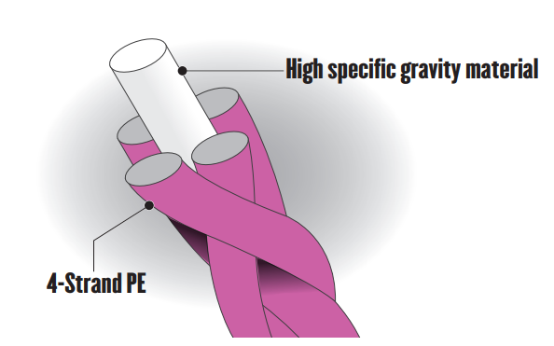
...
 |  |  |  |  |  |  |  |  |  |  |  |  |  |  | ● Улучшенная управляемость приманки за счет меньшей подверженности влиянию ветра и течения. ° Новейшая технология, используемая в процессе плетения, гарантирует, что прочность лески сравнима с прочностью 100% полиэтилена.
 |  |  |  |  |  |  |  |  |  |  |  |  |  |  | ● В линейке представлены розовый цвет для превосходной видимости и оливковый цвет для маскировки и повышения заметности.
...
 |  |  |  |  |  |  |  |  |  | COLOR | КРАТНОСТЬ | Цена | ЗАКАЗ | Сумма
 |  |  |  |  |  |  |  |  |  | 10m×5color（Green＆Purple＆Red＆Blue＆Orange） | 6 | 3284.10 |  | 0.00 | ● Новая система окраски снижает риск порезать иглобрюха и острозубую рыбу, в то же время позволяя рыболову следить за глубиной воды.
 |  |  |  |  |  |  |  |  |  | 10m×5color（Green＆Purple＆Red＆Blue＆Orange） | 6 | 3694.61 |  | 0.00
 |  |  |  |  |  |  |  |  |  | 10m×5color（Green＆Purple＆Red＆Blue＆Orange） | 6 | 3694.61 |  | 0.00
 |  |  |  |  |  |  |  |  |  | Yellow | 3 | 1915.72 |  | 0.00 |  |  | ● На фоне обычных 4- или 8-ниточных полиэтиленовых леск была реализована новая 6-ниточная полиэтиленовая леска, сочетающая в себе преимущества 4- и 8-ниточной лески.
 |  |  |  |  |  |  |  |  |  | Yellow | 3 | 1915.72 |  | 0.00 |  |  | ● Независимо от того, большие реки это или маленькие, она подходит для всех необходимых ситуаций при ловле морского окуня.
 |  |  |  |  |  |  |  |  |  | Yellow | 3 | 1676.26 |  | 0.00 |  |  | ●Благодаря технологии SSP (Smooth Surface Processing -гладкая обработка поверхности), такие проблемы, как перетирание и кровотечение, успешно решаются.
 |  |  |  |  |  |  |  |  |  | Yellow | 3 | 1676.26 |  | 0.00
 |  |  |  |  |  |  |  |  |  | Yellow | 3 | 1676.26 |  | 0.00
 |  |  |  |  |  |  |  |  |  | Yellow | 3 | 1676.26 |  | 0.00
 |  |  |  |  |  |  |  |  |  | Pearl Blue | 3 | 2245.15 |  | 0.00
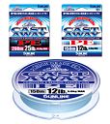
 |  |  |  |  |  |  |  |  |  | Pearl Blue | 3 | 2019.62 |  | 0.00 |  |  | ° Это плетеная леска из 8 нитей, которую можно использовать для ловли на берегу, в море и во всех видах рыбалки.
 |  |  |  |  |  |  |  |  |  | Pearl Blue | 3 | 1908.12 |  | 0.00 |  |  | ● Это плетеная леска из 8 нитей, изготовленная из высококачественного полиэтилена и полиэстера высокой плотности.
 |  |  |  |  |  |  |  |  |  | Pearl Blue | 3 | 1908.12 |  | 0.00 |  |  | ● Благодаря гладкости, достигаемой благодаря специальному процессу нанесения покрытия, трение с направляющей уменьшается, что позволяет использовать более сложную систему лески.
 |  |  |  |  |  |  |  |  |  | Pearl Blue | 3 | 1795.36 |  | 0.00 |  |  | ● Благодаря специальной композитной оплетке, которая сочетает в себе умеренное сопротивление и высокую прочность, значительно снижаются проблемы с падением направляющей, а также улучшается качество литья, увеличивается срок службы и повышается устойчивость к трению.
 |  |  |  |  |  |  |  |  |  | Pearl Blue | 3 | 1795.36 |  | 0.00 |  |  | ● Благодаря конструкции со средним весом погружения (1,05), он не подвержен влиянию ветра или прилива. Кроме того, становится проще осуществлять тонкую работу с леской и обеспечивать идеальную траекторию движения лески.
 |  |  |  |  |  |  |  |  |  | Pearl Blue | 3 | 1795.36 |  | 0.00 |  |  | ● Используется жемчужно-голубой цвет, который обеспечивает очень хорошую видимость как днем, так и ночью.
 |  |  |  |  |  |  |  |  |  | Pearl Blue | 3 | 1795.36 |  | 0.00
 |  |  |  |  |  |  |  |  |  | Pearl Blue | 3 | 2349.04 |  | 0.00
 |  |  |  |  |  |  |  |  |  | Pearl Blue | 3 | 2349.04 |  | 0.00
 |  |  |  |  |  |  |  |  |  | Pearl Blue | 3 | 2349.04 |  | 0.00
 |  |  |  |  |  |  |  |  |  | Pearl Blue | 3 | 2349.04 |  | 0.00
 |  |  |  |  |  |  |  |  |  | Pearl Blue | 3 | 2349.04 |  | 0.00
 |  |  |  |  |  |  |  |  |  | PINK | 3 | 5638.21 |  | 0.00 |  |  |  | ●150-метровая катушка для дальнего заброса. ° Будут ощущаться едва заметные поклевки и станет возможным быстрое бронирование.
 |  |  |  |  |  |  |  |  |  | PINK | 3 | 4463.69 |  | 0.00 |  |  |  | ● Благодаря чрезвычайно тонкой конструкции, заброс и управление значительно упрощаются.
 |  |  |  |  |  |  |  |  |  | PINK | 3 | 3289.16 |  | 0.00 |  |  |  | ● После увеличения натяжения лески становятся доступны все виды рыбной ловли.
 |  |  |  |  |  |  |  |  |  | PINK | 3 | 2819.10 |  | 0.00 |  |  |  | #0,15 - #0,2 можно использовать для ловли легкими снастями. #0,3 - #0,4 можно использовать для ловли легкими снастями на средних и малых дистанциях. #0,5 - #0,6 можно использовать для ловли дальним забросом.
 |  |  |  |  |  |  |  |  |  | PINK | 3 | 2819.10 |  | 0.00 |  |  |  | ● Используется розовый цвет, который обеспечивает очень хорошую видимость как днем, так и ночью.
...
 |  |  |  |  |  |  |  |  | Размотка метры | COLOR | КРАТНОСТЬ | Цена | ЗАКАЗ | Сумма
 |  |  |  |  |  |  |  |  | 240m | Multi color(Мультиколор) | 3 | 8324.27 |  | 0.00
 |  |  |  |  |  |  |  |  | 240m | Multi color(Мультиколор) | 3 | 7412.02 |  | 0.00
 |  |  |  |  |  |  |  |  | 240m | Multi color(Мультиколор) | 3 | 6955.90 |  | 0.00
 |  |  |  |  |  |  |  |  | 300m | Blue | 3 | 7047.12 |  | 0.00 |  |  | ● Высокопрочная, высококачественная плетеная леска для ловли тунца или желтохвоста.
 |  |  |  |  |  |  |  |  | 300m | Blue | 3 | 6460.50 |  | 0.00 |  |  | ● Оплетка из восьми нитей и специальная обработка поверхности смолой снижают трение о направляющую и значительно улучшают управляемость.
 |  |  |  |  |  |  |  |  | 300m | Blue | 3 | 6460.50 |  | 0.00 |  |  | ● 2-метровая черная разметка через каждые 50 метров позволяет точно определить длину и расстояние.
 |  |  |  |  |  |  |  |  | 300m | Blue | 3 | 6460.50 |  | 0.00
 |  |  |  |  |  |  |  |  | 300m | Blue | 3 | 7047.12 |  | 0.00
 |  |  |  |  |  |  |  |  | 300m | Blue | 3 | 7635.02 |  | 0.00
 |  |  |  |  |  |  |  |  | 200m | Blue | 3 | 5872.60 |  | 0.00
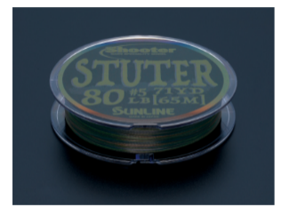
 |  |  |  |  |  |  |  |  | 65m | Stealth color (Dark Green Brown Dark Blue Dark Brown) | 3 | 1140.31 |  | 0.00 |  |  |  | Скорость погружения (важная особенность): 0.97(плавающий)
 |  |  |  |  |  |  |  |  | 65m | Stealth color (Dark Green Brown Dark Blue Dark Brown) | 3 | 1140.31 |  | 0.00 |  |  |  | Поглощение влаги: нет
 |  |  |  |  |  |  |  |  | 65m | Stealth color (Dark Green Brown Dark Blue Dark Brown) | 3 | 1140.31 |  | 0.00 |  |  |  | Эластичность: Гибкая
 |  |  |  |  |  |  |  |  | 65m | Stealth color (Dark Green Brown Dark Blue Dark Brown) | 3 | 1140.31 |  | 0.00 |  |  |  | Растяжение (предельное растяжение): Минимальное
 |  |  |  |  |  |  |  |  | 65m | Stealth color (Dark Green Brown Dark Blue Dark Brown) | 3 | 1140.31 |  | 0.00
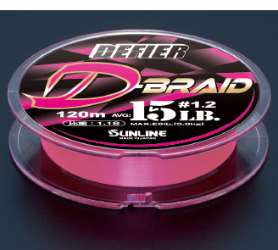
 |  |  |  |  |  |  |  |  | 120m | Pink | 3 | 1847.30 |  | 0.00 |  |  |  |  |  |  | Леска с хорошим балансом натяжения и гибкости. Обычно леска состоит из 4 или 8 жгутов. Но у этой лески сердцевина изготовлена из 1 нити из ПТФЭ (с высоким удельным весом) и 1 нити из ПЭ (полиэтилена).
 |  |  |  |  |  |  |  |  | 120m | Pink | 3 | 1847.30 |  | 0.00 |  |  |  |  |  |  | А внешняя сторона покрыта 4 нитями из полиэтилена. Удельный вес близок к нейлоновому, поэтому при забросе леска быстро оседает на поверхность воды.
 |  |  |  |  |  |  |  |  | 120m | Pink | 3 | 1642.05 |  | 0.00
 |  |  |  |  |  |  |  |  | 120m | Pink | 3 | 1642.05 |  | 0.00
 |  |  |  |  |  |  |  |  | 120m | Pink | 3 | 1642.05 |  | 0.00
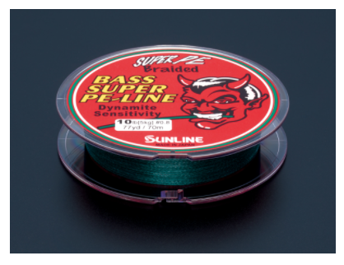
 |  |  |  |  |  |  |  |  | 120m | Pink | 3 | 1642.05 |  | 0.00
 |  |  |  |  |  |  |  |  | 70m | DEEP GREEN | 5 | 1339.23 |  | 0.00
 |  |  |  |  |  |  |  |  | 70m | DEEP GREEN | 5 | 1339.23 |  | 0.00
 |  |  |  |  |  |  |  |  | 70m | DEEP GREEN | 5 | 1339.23 |  | 0.00
 |  |  |  |  |  |  |  |  | 70m | DEEP GREEN | 5 | 1054.15 |  | 0.00
 |  |  |  |  |  |  |  |  | 70m | DEEP GREEN | 5 | 1054.15 |  | 0.00
 |  |  |  |  |  |  |  |  |  | DEEP GREEN | 5 | 1054.15 |  | 0.00
 |  |  |  |  |  |  |  |  |  | DEEP GREEN | 5 | 1054.15 |  | 0.00
 |  |  |  |  |  |  |  |  |  | DEEP GREEN | 5 | 1054.15 |  | 0.00
 |  |  |  |  |  |  |  |  |  | DEEP GREEN | 5 | 1054.15 |  | 0.00
 |  |  |  |  |  |  |  |  |  | Black(черный) | 3 | 1539.42 |  | 0.00
 |  |  |  |  |  |  |  |  |  | Black(черный) | 3 | 1539.42 |  | 0.00
 |  |  |  |  |  |  |  |  |  | Black(черный) | 3 | 1539.42 |  | 0.00
 |  |  |  |  |  |  |  |  |  | Black(черный) | 3 | 1710.47 |  | 0.00
 |  |  |  |  |  |  |  |  |  | pink,orange,yellow | 5 | 880.57 |  | 0.00
 |  |  |  |  |  |  |  |  |  | pink,orange,yellow | 5 | 880.57 |  | 0.00
 |  |  |  |  |  |  |  |  |  | pink,orange,yellow | 5 | 764.01 |  | 0.00
 |  |  |  |  |  |  |  |  |  | pink,orange,yellow | 5 | 764.01 |  | 0.00
 |  |  |  |  |  |  |  |  |  | Light Green | 5 | 1626.84 |  | 0.00
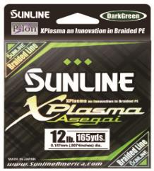
 |  |  |  |  |  |  |  |  |  | Light Green | 5 | 1626.84 |  | 0.00
 |  |  |  |  |  |  |  |  |  | Light Green | 5 | 1626.84 |  | 0.00
 |  |  |  |  |  |  |  |  |  | Light Green | 5 | 1626.84 |  | 0.00
 |  |  |  |  |  |  |  |  |  | Light Green | 5 | 1626.84 |  | 0.00
 |  |  |  |  |  |  |  |  |  | Light Green | 5 | 1626.84 |  | 0.00
 |  |  |  |  |  |  |  |  |  | Light Green | 5 | 1626.84 |  | 0.00
 |  |  |  |  |  |  |  |  |  | Light Green | 5 | 1626.84 |  | 0.00
 |  |  |  |  |  |  |  |  |  | Light Green | 5 | 1626.84 |  | 0.00
 |  |  |  |  |  |  |  |  |  | Light Green | 5 | 1626.84 |  | 0.00
 |  |  |  |  |  |  |  |  |  | Light Green | 5 | 1626.84 |  | 0.00
 |  |  |  |  |  |  |  |  |  | Dark Green | 5 | 1626.84 |  | 0.00
 |  |  |  |  |  |  |  |  |  | Dark Green | 5 | 1626.84 |  | 0.00
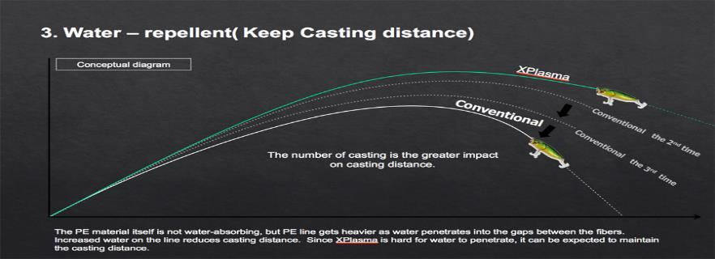
 |  |  |  |  |  |  |  |  |  | Dark Green | 5 | 1626.84 |  | 0.00
 |  |  |  |  |  |  |  |  |  | Dark Green | 5 | 1626.84 |  | 0.00
 |  |  |  |  |  |  |  |  |  | Dark Green | 5 | 1626.84 |  | 0.00
 |  |  |  |  |  |  |  |  |  | Dark Green | 5 | 1626.84 |  | 0.00
 |  |  |  |  |  |  |  |  |  | Dark Green | 5 | 1626.84 |  | 0.00
 |  |  |  |  |  |  |  |  |  | Dark Green | 5 | 1626.84 |  | 0.00
 |  |  |  |  |  |  |  |  |  | Dark Green | 5 | 1626.84 |  | 0.00
 |  |  |  |  |  |  |  |  |  | Dark Green | 5 | 1626.84 |  | 0.00
 |  |  |  |  |  |  |  |  |  | Dark Green | 5 | 1626.84 |  | 0.00
 |  |  |  |  |  |  |  |  |  | Dark Green | 5 | 1626.84 |  | 0.00
 |  |  |  |  |  |  |  |  |  | Light Green | 5 | 3223.28 |  | 0.00
 |  |  |  |  |  |  |  |  |  | Light Green | 5 | 3223.28 |  | 0.00
 |  |  |  |  |  |  |  |  |  | Light Green | 5 | 3223.28 |  | 0.00
 |  |  |  |  |  |  |  |  |  | Light Green | 5 | 3223.28 |  | 0.00
 |  |  |  |  |  |  |  |  |  | Light Green | 5 | 3223.28 |  | 0.00
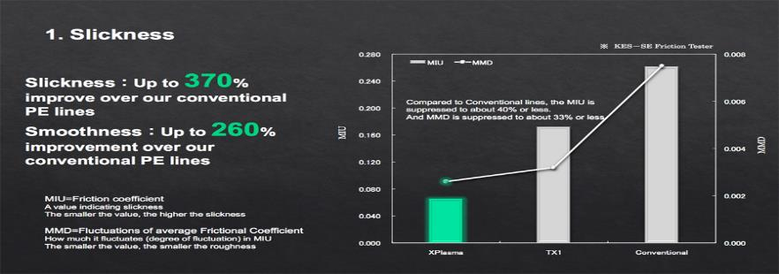
 |  |  |  |  |  |  |  |  |  | Light Green | 5 | 3223.28 |  | 0.00
 |  |  |  |  |  |  |  |  |  | Light Green | 5 | 3223.28 |  | 0.00
 |  |  |  |  |  |  |  |  |  | Light Green | 5 | 3223.28 |  | 0.00
 |  |  |  |  |  |  |  |  |  | Light Green | 5 | 3223.28 |  | 0.00
 |  |  |  |  |  |  |  |  |  | Light Green | 5 | 3223.28 |  | 0.00
 |  |  |  |  |  |  |  |  |  | Light Green | 5 | 3223.28 |  | 0.00
 |  |  |  |  |  |  |  |  |  | Dark Green | 5 | 3223.28 |  | 0.00
 |  |  |  |  |  |  |  |  |  | Dark Green | 5 | 3223.28 |  | 0.00
 |  |  |  |  |  |  |  |  |  | Dark Green | 5 | 3223.28 |  | 0.00
 |  |  |  |  |  |  |  |  |  | Dark Green | 5 | 3223.28 |  | 0.00
 |  |  |  |  |  |  |  |  |  | Dark Green | 5 | 3223.28 |  | 0.00
 |  |  |  |  |  |  |  |  |  | Dark Green | 5 | 3223.28 |  | 0.00
 |  |  |  |  |  |  |  |  |  | Dark Green | 5 | 3223.28 |  | 0.00
 |  |  |  |  |  |  |  |  |  | Dark Green | 5 | 3223.28 |  | 0.00
 |  |  |  |  |  |  |  |  |  | Dark Green | 5 | 3223.28 |  | 0.00
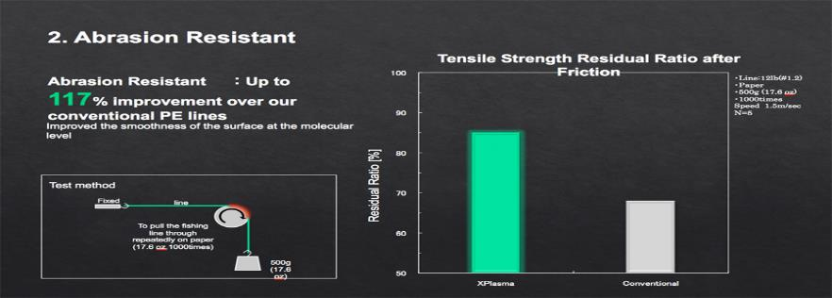
 |  |  |  |  |  |  |  |  |  | Dark Green | 5 | 3223.28 |  | 0.00
 |  |  |  |  |  |  |  |  |  | Dark Green | 5 | 3223.28 |  | 0.00
 |  |  |  |  |  |  |  |  |  | Dark Green | 5 | 5421.55 |  | 0.00
 |  |  |  |  |  |  |  |  |  | Dark Green | 5 | 5421.55 |  | 0.00
 |  |  |  |  |  |  |  |  |  | Dark Green | 5 | 5421.55 |  | 0.00
 |  |  |  |  |  |  |  |  |  | Dark Green | 5 | 5421.55 |  | 0.00
 |  |  |  |  |  |  |  |  |  | Dark Green | 5 | 5421.55 |  | 0.00
 |  |  |  |  |  |  |  |  |  | Dark Green | 5 | 5421.55 |  | 0.00
 |  |  |  |  |  |  |  |  |  | Dark Green | 5 | 5421.55 |  | 0.00
 |  |  |  |  |  |  |  |  |  | Dark Green | 5 | 5421.55 |  | 0.00
 |  |  |  |  |  |  |  |  |  | Dark Green | 5 | 5421.55 |  | 0.00
 |  |  |  |  |  |  |  |  |  | Dark Green | 5 | 5421.55 |  | 0.00
 |  |  |  |  |  |  |  |  |  | Dark Green | 5 | 5421.55 |  | 0.00
 |  |  |  |  |  |  |  |  |  | Dark Green | 5 | 5421.55 |  | 0.00
 |  |  |  |  |  |  |  |  |  | Dark Green | 5 | 5421.55 |  | 0.00
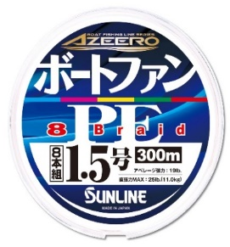
 |  |  |  |  |  |  |  |  |  | 10m×5 colors+5m marking with black | 3 | 1949.93 |  | 0.00
 |  |  |  |  |  |  |  |  |  | 10m×5 colors+5m marking with black | 3 | 1949.93 |  | 0.00
 |  |  |  |  |  |  |  |  |  | 10m×5 colors+5m marking with black | 3 | 1949.93 |  | 0.00
 |  |  |  |  |  |  |  |  |  | 10m×5 colors+5m marking with black | 3 | 1949.93 |  | 0.00
 |  |  |  |  |  |  |  |  |  | 10m×5 colors+5m marking with black | 3 | 1949.93 |  | 0.00
 |  |  |  |  |  |  |  |  |  | 10m×5 colors+5m marking with black | 3 | 1949.93 |  | 0.00
 |  |  |  |  |  |  |  |  |  | 10m×5 colors+5m marking with black | 3 | 1949.93 |  | 0.00
 |  |  |  |  |  |  |  |  |  | 10m×5 colors+5m marking with black | 3 | 2707.61 |  | 0.00
 |  |  |  |  |  |  |  |  |  | 10m×5 colors+5m marking with black | 3 | 2707.61 |  | 0.00
 |  |  |  |  |  |  |  |  |  | 10m×5 colors+5m marking with black | 3 | 2707.61 |  | 0.00
 |  |  |  |  |  |  |  |  |  | 10m×5 colors+5m marking with black | 3 | 2707.61 |  | 0.00
 |  |  |  |  |  |  |  |  |  | 10m×5 colors+5m marking with black | 3 | 2707.61 |  | 0.00
 |  |  |  |  |  |  |  |  |  | Vivid Purple | 5 | 975.60 |  | 0.00
 |  |  |  |  |  |  |  |  |  | Vivid Purple | 5 | 975.60 |  | 0.00
 |  |  |  |  |  |  |  |  |  | Vivid Purple | 5 | 975.60 |  | 0.00
 |  |  |  |  |  |  |  |  |  | Vivid Purple | 5 | 975.60 |  | 0.00
 |  |  |  |  |  |  |  |  |  | Vivid Purple | 5 | 1073.16 |  | 0.00
 |  |  |  |  |  |  |  |  |  | Vivid Purple | 5 | 1073.16 |  | 0.00
 |  |  |  |  |  |  |  |  |  | Vivid Purple | 5 | 1073.16 |  | 0.00
 |  |  |  |  |  |  |  |  |  | Black(черный) | 5 | 798.22 |  | 0.00
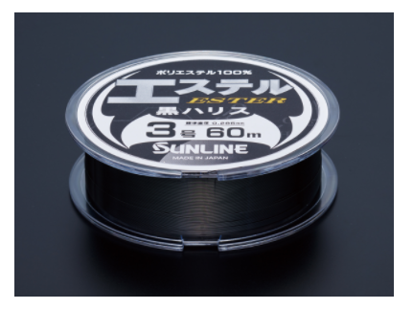
 |  |  |  |  |  |  |  |  |  | Black(черный) | 5 | 798.22 |  | 0.00
 |  |  |  |  |  |  |  |  |  | Black(черный) | 5 | 798.22 |  | 0.00
 |  |  |  |  |  |  |  |  |  |  | 5 | 855.23 |  | 0.00
 |  |  |  |  |  |  |  |  |  |  | 5 | 855.23 |  | 0.00
 |  |  |  |  |  |  |  |  |  |  | 5 | 855.23 |  | 0.00
 |  |  |  |  |  |  |  |  |  |  | 5 | 969.26 |  | 0.00
 |  |  |  |  |  |  |  |  |  |  | 5 | 969.26 |  | 0.00
 |  |  |  |  |  |  |  |  |  |  | 5 | 1026.28 |  | 0.00
 |  |  |  |  |  |  |  |  |  |  | 5 | 1026.28 |  | 0.00
 |  |  |  |  |  |  |  |  |  |  | 5 | 741.20 |  | 0.00
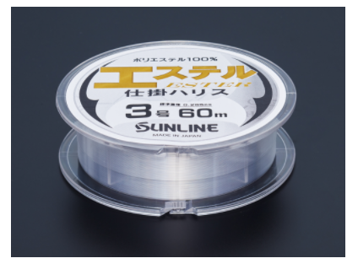
 |  |  |  |  |  |  |  |  |  |  | 5 | 741.20 |  | 0.00
 |  |  |  |  |  |  |  |  |  |  | 5 | 741.20 |  | 0.00
 |  |  |  |  |  |  |  |  |  |  | 5 | 741.20 |  | 0.00
 |  |  |  |  |  |  |  |  |  |  | 5 | 798.22 |  | 0.00
 |  |  |  |  |  |  |  |  |  |  | 5 | 798.22 |  | 0.00
 |  |  |  |  |  |  |  |  |  |  | 5 | 798.22 |  | 0.00
 |  |  |  |  |  |  |  |  |  |  | 5 | 855.23 |  | 0.00
 |  |  |  |  |  |  |  |  |  |  | 5 | 855.23 |  | 0.00
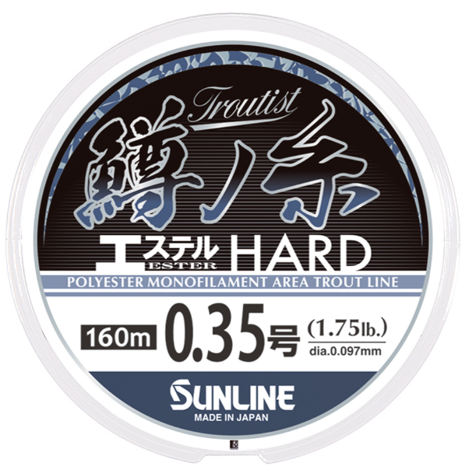
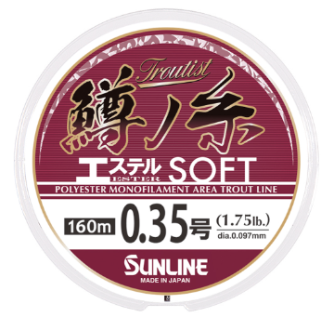
 |  |  |  |  |  |  |  |  |  |  | 5 | 855.23 |  | 0.00
 |  |  |  |  |  |  |  |  |  |  | 5 | 969.26 |  | 0.00
 |  |  |  |  |  |  |  |  |  |  | 5 | 969.26 |  | 0.00
 |  |  |  |  |  |  |  |  |  |  | 5 | 646.18 |  | 0.00
 |  |  |  |  |  |  |  |  |  |  | 5 | 646.18 |  | 0.00
 |  |  |  |  |  |  |  |  |  |  | 5 | 646.18 |  | 0.00
 |  |  |  |  |  |  |  |  |  |  | 5 | 646.18 |  | 0.00
 |  |  |  |  |  |  |  |  |  |  | 5 | 886.91 |  | 0.00
 |  |  |  |  |  |  |  |  |  |  | 5 | 886.91 |  | 0.00
 |  |  |  |  |  |  |  |  |  |  | 5 | 886.91 |  | 0.00
 |  |  |  |  |  |  |  |  |  |  | 5 | 886.91 |  | 0.00
 |  |  |  |  |  |  |  |  |  |  | 5 | 886.91 |  | 0.00
 |  |  |  |  |  |  |  |  |  |  | 5 | 886.91 |  | 0.00
 |  |  |  |  |  |  |  |  |  |  | 5 | 731.07 |  | 0.00 |  |  | ・ Этот продукт отвечает требованию, часто высказываемому рыболовами-турнирами с момента запуска Masunoito Hard & Soft: “Если бы только это качество было в чистом цвете”.
 |  |  |  |  |  |  |  |  |  |  | 5 | 731.07 |  | 0.00 |  |  | ・ Это не просто изменение цвета. Для дальнейшего повышения “способности лески передавать информацию”.
 |  |  |  |  |  |  |  |  |  |  | 5 | 731.07 |  | 0.00 |  |  | ・ “Meister Tune” обладает характеристиками, характерными для гонок, обеспечивая неуловимые, но несомненные преимущества. Он обеспечивает производительность, к которой стремятся рыболовы, стремящиеся к совершенству.
 |  |  |  |  |  |  |  |  |  |  | 5 | 731.07 |  | 0.00 |  |  | • В комплект входят наклейки с размерами для вашей катушки. Эти наклейки являются эксклюзивными для Trout Line Ester Meister Tune, что делает их мгновенно узнаваемыми даже при размещении рядом с другими продуктами Trout Line.
 |  |  |  |  |  |  |  |  |  |  | 5 | 731.07 |  | 0.00 |  |  | • Добавлена опция “размер 0,2” для работы в более сложных условиях и расширения ваших стратегических возможностей.
 |  |  |  |  |  |  |  |  |  |  | 5 | 150.77 |  | 0.00 |  | ° Высококачественная нержавеющая проволока японского производства
 |  |  |  |  |  |  |  |  |  |  | 5 | 150.77 |  | 0.00 |  | ■ Гладкая поверхность с чрезвычайно тонким покрытием
 |  |  |  |  |  |  |  |  |  |  | 5 | 150.77 |  | 0.00 |  | ° Матовый черный цвет без бликов: особенно заметен в более тонких размерах 7X7
 |  |  |  |  |  |  |  |  |  |  | 5 | 150.77 |  | 0.00 |  | ■ Специально разработан для зубастых хищников, таких как щука
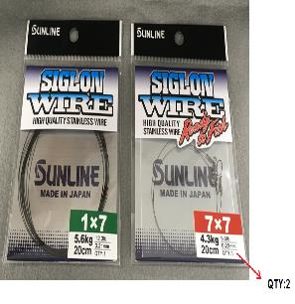
 |  |  |  |  |  |  |  |  |  |  | 5 | 150.77 |  | 0.00
 |  |  |  |  |  |  |  |  |  |  | 5 | 205.26 |  | 0.00
 |  |  |  |  |  |  |  |  |  |  | 5 | 205.26 |  | 0.00
 |  |  |  |  |  |  |  |  |  |  | 5 | 205.26 |  | 0.00
 |  |  |  |  |  |  |  |  |  |  | 5 | 205.26 |  | 0.00
 |  |  |  |  |  |  |  |  |  |  | 5 | 205.26 |  | 0.00
 |  |  |  |  |  |  |  |  |  |  | 5 | 587.89 |  | 0.00
 |  |  |  |  |  |  |  |  |  |  | 5 | 533.41 |  | 0.00
 |  |  |  |  |  |  |  |  |  |  | 5 | 464.99 |  | 0.00
 |  |  |  |  |  |  |  |  |  |  | 5 | 424.45 |  | 0.00
 |  |  |  |  |  |  |  |  |  |  | 5 | 382.64 |  | 0.00
 |  |  |  |  |  |  |  |  |  |  | 5 | 1094.70 |  | 0.00
 |  |  |  |  |  |  |  |  |  |  | 5 | 998.41 |  | 0.00
 |  |  |  |  |  |  |  |  |  |  | 5 | 875.51 |  | 0.00
 |  |  |  |  |  |  |  |  |  |  | 5 | 793.15 |  | 0.00
 |  |  |  |  |  |  |  |  |  |  | 5 | 712.06 |  | 0.00
 |  |  |  |  |  |  |  |  |  |  | 5 | 239.47 |  | 0.00 |  | ИЗГОТАВЛИВАЕТСЯ НА ЗАКАЗ (ПРОИЗВОДСТВО ПОСЛЕ ПОЛУЧЕНИЯ ЗАКАЗА)
 |  |  |  |  |  |  |  |  |  |  | 5 | 239.47 |  | 0.00 |  | ИЗГОТАВЛИВАЕТСЯ НА ЗАКАЗ (ПРОИЗВОДСТВО ПОСЛЕ ПОЛУЧЕНИЯ ЗАКАЗА)
 |  |  |  |  |  |  |  |  |  |  | 5 | 239.47 |  | 0.00 |  | ИЗГОТАВЛИВАЕТСЯ НА ЗАКАЗ (ПРОИЗВОДСТВО ПОСЛЕ ПОЛУЧЕНИЯ ЗАКАЗА)
 |  |  |  |  |  |  |  |  |  |  | 5 | 239.47 |  | 0.00 |  | ИЗГОТАВЛИВАЕТСЯ НА ЗАКАЗ (ПРОИЗВОДСТВО ПОСЛЕ ПОЛУЧЕНИЯ ЗАКАЗА)
 |  |  |  |  |  |  |  |  |  |  | 5 | 239.47 |  | 0.00 |  | ИЗГОТАВЛИВАЕТСЯ НА ЗАКАЗ (ПРОИЗВОДСТВО ПОСЛЕ ПОЛУЧЕНИЯ ЗАКАЗА)
 |  |  |  |  |  |  |  |  |  |  | 5 | 239.47 |  | 0.00 |  | ИЗГОТАВЛИВАЕТСЯ НА ЗАКАЗ (ПРОИЗВОДСТВО ПОСЛЕ ПОЛУЧЕНИЯ ЗАКАЗА)
 |  |  |  |  |  |  |  |  |  |  | 5 | 239.47 |  | 0.00 |  | ИЗГОТАВЛИВАЕТСЯ НА ЗАКАЗ (ПРОИЗВОДСТВО ПОСЛЕ ПОЛУЧЕНИЯ ЗАКАЗА)
 |  |  |  |  |  |  |  |  |  |  | 5 | 239.47 |  | 0.00 |  | ИЗГОТАВЛИВАЕТСЯ НА ЗАКАЗ (ПРОИЗВОДСТВО ПОСЛЕ ПОЛУЧЕНИЯ ЗАКАЗА)
 |  |  |  |  |  |  |  |  |  |  | 5 | 239.47 |  | 0.00 |  | ИЗГОТАВЛИВАЕТСЯ НА ЗАКАЗ (ПРОИЗВОДСТВО ПОСЛЕ ПОЛУЧЕНИЯ ЗАКАЗА)
...
 |  |  |  |  |  |  |  |  |  |  | КРАТНОСТЬ | Цена | ЗАКАЗ | Сумма
 |  |  |  |  |  |  |  |  |  |  | 5 | 342.09 |  | 0.00 |  | ИЗГОТАВЛИВАЕТСЯ НА ЗАКАЗ (ПРОИЗВОДСТВО ПОСЛЕ ПОЛУЧЕНИЯ ЗАКАЗА)
 |  |  |  |  |  |  |  |  |  |  | 5 | 342.09 |  | 0.00 |  | ИЗГОТАВЛИВАЕТСЯ НА ЗАКАЗ (ПРОИЗВОДСТВО ПОСЛЕ ПОЛУЧЕНИЯ ЗАКАЗА)
 |  |  |  |  |  |  |  |  |  |  | 5 | 342.09 |  | 0.00 |  | ИЗГОТАВЛИВАЕТСЯ НА ЗАКАЗ (ПРОИЗВОДСТВО ПОСЛЕ ПОЛУЧЕНИЯ ЗАКАЗА)
 |  |  |  |  |  |  |  |  |  |  | 5 | 342.09 |  | 0.00 |  | ИЗГОТАВЛИВАЕТСЯ НА ЗАКАЗ (ПРОИЗВОДСТВО ПОСЛЕ ПОЛУЧЕНИЯ ЗАКАЗА)
 |  |  |  |  |  |  |  |  |  |  | 5 | 342.09 |  | 0.00 |  | ИЗГОТАВЛИВАЕТСЯ НА ЗАКАЗ (ПРОИЗВОДСТВО ПОСЛЕ ПОЛУЧЕНИЯ ЗАКАЗА)
 |  |  |  |  |  |  |  |  |  |  | 5 | 342.09 |  | 0.00 |  | ИЗГОТАВЛИВАЕТСЯ НА ЗАКАЗ (ПРОИЗВОДСТВО ПОСЛЕ ПОЛУЧЕНИЯ ЗАКАЗА)
 |  |  |  |  |  |  |  |  |  |  | 5 | 342.09 |  | 0.00 |  | ИЗГОТАВЛИВАЕТСЯ НА ЗАКАЗ (ПРОИЗВОДСТВО ПОСЛЕ ПОЛУЧЕНИЯ ЗАКАЗА)
 |  |  |  |  |  |  |  |  |  |  | 5 | 342.09 |  | 0.00 |  | ИЗГОТАВЛИВАЕТСЯ НА ЗАКАЗ (ПРОИЗВОДСТВО ПОСЛЕ ПОЛУЧЕНИЯ ЗАКАЗА)
 |  |  |  |  |  |  |  |  |  |  | 1 | 234.40 |  | 0.00
 |  |  |  |  |  |  |  |  |  |  | 1 | 259.74 |  | 0.00
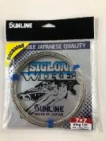
 |  |  |  |  |  |  |  |  |  |  | 1 | 285.08 |  | 0.00 |  |  |  |  | * Характеристики по нитям: 1x7 = твердая, 7x7= мягкая, 1x19 = Гладкая поверхность.
 |  |  |  |  |  |  |  |  |  |  | 1 | 304.08 |  | 0.00
 |  |  |  |  |  |  |  |  |  |  | 1 | 354.76 |  | 0.00
 |  |  |  |  |  |  |  |  |  |  | 1 | 620.84 |  | 0.00
 |  |  |  |  |  |  |  |  |  |  | 1 | 709.53 |  | 0.00
 |  |  |  |  |  |  |  |  |  |  | 1 | 798.22 |  | 0.00
 |  |  |  |  |  |  |  |  |  |  | 1 | 1076.96 |  | 0.00
 |  |  |  |  |  |  |  |  |  |  | 1 | 532.15 |  | 0.00
 |  |  |  |  |  |  |  |  |  |  | 1 | 519.48 |  | 0.00
 |  |  |  |  |  |  |  |  |  |  | 1 | 532.15 |  | 0.00
 |  |  |  |  |  |  |  |  |  |  | 1 | 601.83 |  | 0.00
 |  |  |  |  |  |  |  |  |  |  | 1 | 684.19 |  | 0.00
 |  |  |  |  |  |  |  |  |  |  | 1 | 766.54 |  | 0.00
 |  |  |  |  |  |  |  |  |  |  | 5 | 570.16 |  | 0.00
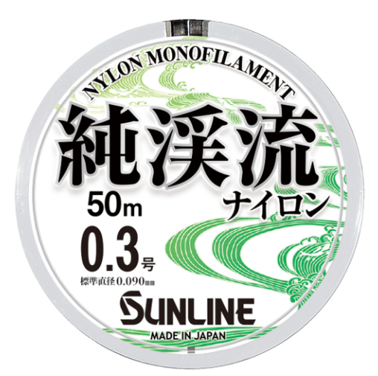
 |  |  |  |  |  |  |  |  |  |  | 5 | 570.16 |  | 0.00
 |  |  |  |  |  |  |  |  |  |  | 5 | 570.16 |  | 0.00
 |  |  |  |  |  |  |  |  |  |  | 5 | 570.16 |  | 0.00
 |  |  |  |  |  |  |  |  |  |  | 5 | 570.16 |  | 0.00
 |  |  |  |  |  |  |  |  |  |  | 5 | 570.16 |  | 0.00
 |  |  |  |  |  |  |  |  |  |  | 5 | 570.16 |  | 0.00
 |  |  |  |  |  |  |  |  |  |  | 5 | 570.16 |  | 0.00
 |  |  |  |  |  |  |  |  |  |  | 5 | 570.16 |  | 0.00
 |  |  |  |  |  |  |  |  |  |  | 5 | 570.16 |  | 0.00
 |  |  |  |  |  |  |  |  |  |  | 5 | 940.12 |  | 0.00
 |  |  |  |  |  |  |  |  |  |  | 5 | 940.12 |  | 0.00
 |  |  |  |  |  |  |  |  |  |  | 5 | 940.12 |  | 0.00
 |  |  |  |  |  |  |  |  |  |  | 5 | 940.12 |  | 0.00
 |  |  |  |  |  |  |  |  |  |  | 5 | 940.12 |  | 0.00
 |  |  |  |  |  |  |  |  |  |  | 5 | 940.12 |  | 0.00
 |  |  |  |  |  |  |  |  |  |  | 5 | 940.12 |  | 0.00
 |  |  |  |  |  |  |  |  |  |  | 5 | 940.12 |  | 0.00
 |  |  |  |  |  |  |  |  |  |  | 5 | 940.12 |  | 0.00
 |  |  |  |  |  |  |  |  |  |  | 5 | 940.12 |  | 0.00
...
 |  |  |  |  |  |  |  |  |  | COLOR | КРАТНОСТЬ | Цена | ЗАКАЗ | Сумма
 |  |  |  |  |  |  |  |  |  | Lime Lemon(Лайм-лимон) | 5 | 513.14 |  | 0.00
 |  |  |  |  |  |  |  |  |  | Lime Lemon(Лайм-лимон) | 5 | 513.14 |  | 0.00
 |  |  |  |  |  |  |  |  |  | Lime Lemon(Лайм-лимон) | 5 | 513.14 |  | 0.00
 |  |  |  |  |  |  |  |  |  | Natural brown(натуральный коричневый ) | 5 | 1505.21 |  | 0.00
 |  |  |  |  |  |  |  |  |  | Natural brown(натуральный коричневый ) | 5 | 1505.21 |  | 0.00
 |  |  |  |  |  |  |  |  |  | Natural brown(натуральный коричневый ) | 5 | 1505.21 |  | 0.00
 |  |  |  |  |  |  |  |  |  | Natural brown(натуральный коричневый ) | 5 | 1505.21 |  | 0.00
 |  |  |  |  |  |  |  |  |  | Natural brown(натуральный коричневый ) | 5 | 1505.21 |  | 0.00
 |  |  |  |  |  |  |  |  |  | Natural brown(натуральный коричневый ) | 5 | 1505.21 |  | 0.00
 |  |  |  |  |  |  |  |  |  | Natural brown(натуральный коричневый ) | 5 | 1505.21 |  | 0.00
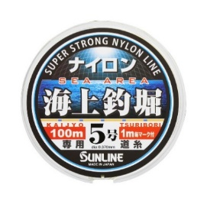
 |  |  |  |  |  |  |  |  |  | Natural brown(натуральный коричневый ) | 5 | 1505.21 |  | 0.00
 |  |  |  |  |  |  |  |  |  | ORANGE & BLUE MARKING | 5 | 746.27 |  | 0.00
Orange, about 90cm
Blue, about 10cm
 |  |  |  |  |  |  |  |  |  | ORANGE & BLUE MARKING | 5 | 746.27 |  | 0.00 |  |  |  |  |  |  |  |  |  | ● Гибкая и эластичная леска, которую легко использовать, когда требуется деликатный контроль.
 |  |  |  |  |  |  |  |  |  | ORANGE & BLUE MARKING | 5 | 746.27 |  | 0.00 |  |  |  |  |  |  |  |  |  | ● Рекомендуется не только для ловли на поплавок, но и для других способов ловли, таких как забрасывание легкой приманки, что облегчает забрасывание приманки естественным путем.
 |  |  |  |  |  |  |  |  |  | ORANGE & BLUE MARKING | 5 | 746.27 |  | 0.00 |  |  |  |  |  |  |  |  |  | ● Амортизирующие свойства нейлона поглощают притяжение крупной рыбы.
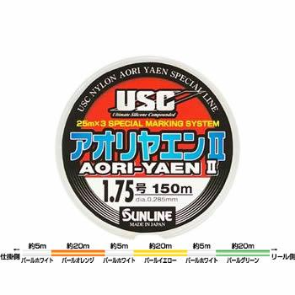
 |  |  |  |  |  |  |  |  |  | ORANGE & BLUE MARKING | 5 | 746.27 |  | 0.00 |  |  |  |  |  |  |  |  |  | ● Цвет линии основан на хорошо заметной оранжевой основе с синими отметками с интервалом в 1 метр для удобства определения глубины.
 |  |  |  |  |  |  |  |  |  | Multi color(Мультиколор) | 5 | 1026.28 |  | 0.00
 |  |  |  |  |  |  |  |  |  | Multi color(Мультиколор) | 5 | 1026.28 |  | 0.00
 |  |  |  |  |  |  |  |  |  | Multi color(Мультиколор) | 5 | 1026.28 |  | 0.00
 |  |  |  |  |  |  |  |  |  | Multi color(Мультиколор) | 5 | 1026.28 |  | 0.00
 |  |  |  |  |  |  |  |  |  | Multi color(Мультиколор) | 5 | 1026.28 |  | 0.00
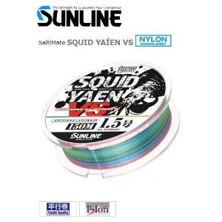
 |  |  |  |  |  |  |  |  |  | Multi color(Мультиколор) | 5 | 1026.28 |  | 0.00
 |  |  |  |  |  |  |  |  |  | синий, розовый и желтый, | 5 | 1254.34 |  | 0.00
 |  |  |  |  |  |  |  |  |  | синий, розовый и желтый, | 5 | 1254.34 |  | 0.00
 |  |  |  |  |  |  |  |  |  | синий, розовый и желтый, | 5 | 1254.34 |  | 0.00
 |  |  |  |  |  |  |  |  |  | синий, розовый и желтый, | 5 | 1254.34 |  | 0.00
 |  |  |  |  |  |  |  |  |  | синий, розовый и желтый, | 5 | 1254.34 |  | 0.00
 |  |  |  |  |  |  |  |  |  | синий, розовый и желтый, | 5 | 1254.34 |  | 0.00
 |  |  |  |  |  |  |  |  |  | Seaweed green(зеленый цвет морских водорослей) | 1 | 1881.51 |  | 0.00
 |  |  |  |  |  |  |  |  |  | Seaweed green(зеленый цвет морских водорослей) | 1 | 2006.95 |  | 0.00
 |  |  |  |  |  |  |  |  |  | Seaweed green(зеленый цвет морских водорослей) | 1 | 2006.95 |  | 0.00
 |  |  |  |  |  |  |  |  |  | Seaweed green(зеленый цвет морских водорослей) | 1 | 2194.47 |  | 0.00
 |  |  |  |  |  |  |  |  |  | Seaweed green(зеленый цвет морских водорослей) | 1 | 2194.47 |  | 0.00
 |  |  |  |  |  |  |  |  |  | Seaweed green(зеленый цвет морских водорослей) | 1 | 2319.90 |  | 0.00
 |  |  |  |  |  |  |  |  |  | Seaweed green(зеленый цвет морских водорослей) | 1 | 2508.68 |  | 0.00
 |  |  |  |  |  |  |  |  |  | Black(черный) | 1 | 2069.03 |  | 0.00
 |  |  |  |  |  |  |  |  |  | Black(черный) | 1 | 2194.47 |  | 0.00
 |  |  |  |  |  |  |  |  |  | Black(черный) | 1 | 2194.47 |  | 0.00
 |  |  |  |  |  |  |  |  |  | Black(черный) | 1 | 2383.25 |  | 0.00
...
 |  |  |  |  |  |  |  |  |  |  | КРАТНОСТЬ | Цена | ЗАКАЗ | Сумма
 |  |  |  |  |  |  |  |  |  |  | 5 | 878.04 |  | 0.00
 |  |  |  |  |  |  |  |  |  |  | 5 | 878.04 |  | 0.00
 |  |  |  |  |  |  |  |  |  |  | 5 | 878.04 |  | 0.00
 |  |  |  |  |  |  |  |  |  |  | 5 | 878.04 |  | 0.00
 |  |  |  |  |  |  |  |  |  |  | 5 | 878.04 |  | 0.00
 |  |  |  |  |  |  |  |  |  |  | 5 | 878.04 |  | 0.00
 |  |  |  |  |  |  |  |  |  |  | 5 | 878.04 |  | 0.00
 |  |  |  |  |  |  |  |  |  |  | 5 | 878.04 |  | 0.00
 |  |  |  |  |  |  |  |  |  |  | 5 | 878.04 |  | 0.00
 |  |  |  |  |  |  |  |  |  |  | 5 | 878.04 |  | 0.00
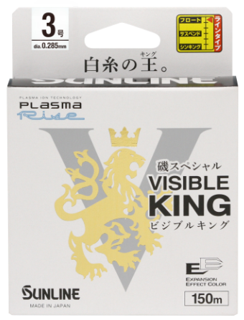
 |  |  |  |  |  |  |  |  |  |  | 5 | 988.27 |  | 0.00
 |  |  |  |  |  |  |  |  |  |  | 5 | 988.27 |  | 0.00
 |  |  |  |  |  |  |  |  |  |  | 5 | 988.27 |  | 0.00
 |  |  |  |  |  |  |  |  |  |  | 5 | 988.27 |  | 0.00
 |  |  |  |  |  |  |  |  |  |  | 5 | 988.27 |  | 0.00
 |  |  |  |  |  |  |  |  |  |  | 5 | 988.27 |  | 0.00
 |  |  |  |  |  |  |  |  |  |  | 5 | 988.27 |  | 0.00
 |  |  |  |  |  |  |  |  |  |  | 5 | 988.27 |  | 0.00
 |  |  |  |  |  |  |  |  |  |  | 5 | 1567.29 |  | 0.00
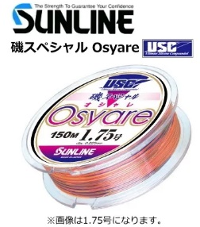
 |  |  |  |  |  |  |  |  |  |  | 5 | 1567.29 |  | 0.00
 |  |  |  |  |  |  |  |  |  |  | 5 | 1567.29 |  | 0.00
 |  |  |  |  |  |  |  |  |  |  | 5 | 1567.29 |  | 0.00
 |  |  |  |  |  |  |  |  |  |  | 5 | 1567.29 |  | 0.00
 |  |  |  |  |  |  |  |  |  |  | 5 | 1567.29 |  | 0.00
 |  |  |  |  |  |  |  |  |  |  | 5 | 1567.29 |  | 0.00
 |  |  |  |  |  |  |  |  |  |  | 5 | 1567.29 |  | 0.00
 |  |  |  |  |  |  |  |  |  |  | 5 | 1596.44 |  | 0.00
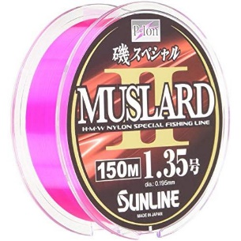
 |  |  |  |  |  |  |  |  |  |  | 5 | 1596.44 |  | 0.00
 |  |  |  |  |  |  |  |  |  |  | 5 | 1596.44 |  | 0.00
 |  |  |  |  |  |  |  |  |  |  | 5 | 1596.44 |  | 0.00
 |  |  |  |  |  |  |  |  |  |  | 5 | 1596.44 |  | 0.00
 |  |  |  |  |  |  |  |  |  |  | 5 | 1596.44 |  | 0.00
 |  |  |  |  |  |  |  |  |  |  | 5 | 1596.44 |  | 0.00
 |  |  |  |  |  |  |  |  |  |  | 5 | 1596.44 |  | 0.00
 |  |  |  |  |  |  |  |  |  |  | 5 | 1596.44 |  | 0.00
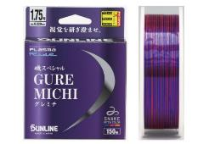
 |  |  |  |  |  |  |  |  |  |  | 5 | 1419.05 |  | 0.00
 |  |  |  |  |  |  |  |  |  |  | 5 | 1419.05 |  | 0.00
 |  |  |  |  |  |  |  |  |  |  | 5 | 1419.05 |  | 0.00
 |  |  |  |  |  |  |  |  |  |  | 5 | 1419.05 |  | 0.00
 |  |  |  |  |  |  |  |  |  |  | 5 | 1419.05 |  | 0.00
 |  |  |  |  |  |  |  |  |  |  | 5 | 1419.05 |  | 0.00
 |  |  |  |  |  |  |  |  |  |  | 3 | 6020.84 |  | 0.00
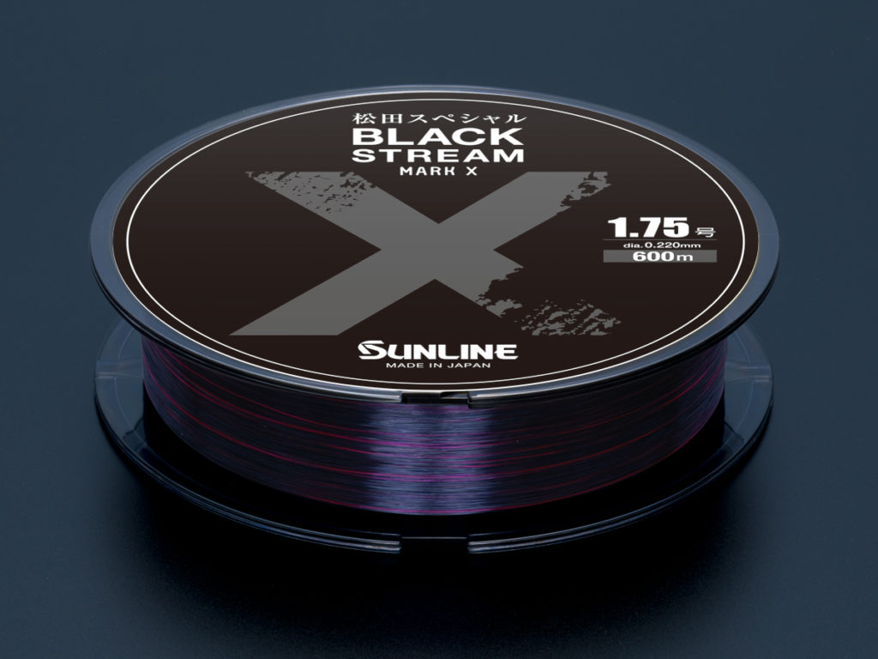
 |  |  |  |  |  |  |  |  |  |  | 3 | 6020.84 |  | 0.00
 |  |  |  |  |  |  |  |  |  |  | 3 | 6020.84 |  | 0.00
 |  |  |  |  |  |  |  |  |  |  | 3 | 6020.84 |  | 0.00
 |  |  |  |  |  |  |  |  |  |  | 3 | 6020.84 |  | 0.00
 |  |  |  |  |  |  |  |  |  |  | 3 | 6020.84 |  | 0.00
 |  |  |  |  |  |  |  |  |  |  | 3 | 6020.84 |  | 0.00
 |  |  |  |  |  |  |  |  |  |  | 3 | 6020.84 |  | 0.00
 |  |  |  |  |  |  |  |  |  |  | 3 | 2383.25 |  | 0.00
 |  |  |  |  |  |  |  |  |  |  | 3 | 2383.25 |  | 0.00
 |  |  |  |  |  |  |  |  |  |  | 3 | 2383.25 |  | 0.00
 |  |  |  |  |  |  |  |  |  |  | 3 | 2696.20 |  | 0.00
 |  |  |  |  |  |  |  |  |  |  | 3 | 2696.20 |  | 0.00
 |  |  |  |  |  |  |  |  |  |  | 3 | 2696.20 |  | 0.00
 |  |  |  |  |  |  |  |  |  |  | 3 | 2696.20 |  | 0.00
 |  |  |  |  |  |  |  |  |  |  | 3 | 2696.20 |  | 0.00
 |  |  |  |  |  |  |  |  |  |  | 10 | 76.02 |  | 0.00
 |  |  |  |  |  |  |  |  |  |  | 10 | 76.02 |  | 0.00
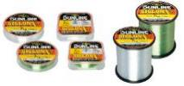
 |  |  |  |  |  |  |  |  |  |  | 10 | 77.29 |  | 0.00
 |  |  |  |  |  |  |  |  |  |  | 10 | 77.29 |  | 0.00
 |  |  |  |  |  |  |  |  |  |  | 10 | 78.55 |  | 0.00
 |  |  |  |  |  |  |  |  |  |  | 10 | 79.82 |  | 0.00
 |  |  |  |  |  |  |  |  |  |  | 10 | 81.09 |  | 0.00
 |  |  |  |  |  |  |  |  |  |  | 10 | 83.62 |  | 0.00
 |  |  |  |  |  |  |  |  |  |  | 10 | 176.11 |  | 0.00
 |  |  |  |  |  |  |  |  |  |  | 10 | 179.92 |  | 0.00
 |  |  |  |  |  |  |  |  |  |  | 10 | 182.45 |  | 0.00
 |  |  |  |  |  |  |  |  |  |  | 10 | 183.72 |  | 0.00
 |  |  |  |  |  |  |  |  |  |  | 10 | 186.25 |  | 0.00
 |  |  |  |  |  |  |  |  |  |  | 10 | 188.78 |  | 0.00
 |  |  |  |  |  |  |  |  |  |  | 10 | 191.32 |  | 0.00
 |  |  |  |  |  |  |  |  |  |  | 10 | 200.19 |  | 0.00
 |  |  |  |  |  |  |  |  |  |  | 10 | 209.06 |  | 0.00
 |  |  |  |  |  |  |  |  |  |  | 10 | 209.06 |  | 0.00 |  | ● Пространства между молекулами нейлона заполняются смолой в результате нового процесса полимерного армирования для получения гидрофобной лески, которая сохраняет свою прочность и эластичность, что является огромным преимуществом в турнирной ловле.
 |  |  |  |  |  |  |  |  |  |  | 10 | 209.06 |  | 0.00 |  | ● Обработка, устойчивая к ультрафиолетовому излучению, делает леску устойчивой к ослаблению или деградации под воздействием солнечного света.
 |  |  |  |  |  |  |  |  |  |  | 10 | 219.19 |  | 0.00 |  | ● I.G.F.A. обладает несравненной прочностью, позволяющей выдерживать агрессивное вытягивание и удары.
 |  |  |  |  |  |  |  |  |  |  | 10 | 240.73 |  | 0.00
 |  |  |  |  |  |  |  |  |  |  | 10 | 280.01 |  | 0.00
 |  |  |  |  |  |  |  |  |  |  | 10 | 319.29 |  | 0.00
 |  |  |  |  |  |  |  |  |  |  | 10 | 333.22 |  | 0.00
 |  |  |  |  |  |  |  |  |  |  | 10 | 352.23 |  | 0.00
...
 |  |  |  |  |  |  |  |  |  |  | КРАТНОСТЬ | Цена | ЗАКАЗ | Сумма
 |  |  |  |  |  |  |  |  |  |  | 12 | 456.12 |  | 0.00
 |  |  |  |  |  |  |  |  |  |  | 12 | 456.12 |  | 0.00
 |  |  |  |  |  |  |  |  |  |  | 12 | 506.80 |  | 0.00
 |  |  |  |  |  |  |  |  |  |  | 12 | 506.80 |  | 0.00
 |  |  |  |  |  |  |  |  |  |  | 12 | 557.49 |  | 0.00
 |  |  |  |  |  |  |  |  |  |  | 12 | 557.49 |  | 0.00
 |  |  |  |  |  |  |  |  |  |  | 12 | 658.85 |  | 0.00
 |  |  |  |  |  |  |  |  |  |  | 5 | 537.21 |  | 0.00
 |  |  |  |  |  |  |  |  |  |  | 5 | 537.21 |  | 0.00
 |  |  |  |  |  |  |  |  |  |  | 5 | 537.21 |  | 0.00
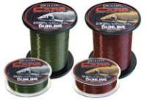
 |  |  |  |  |  |  |  |  |  |  | 5 | 537.21 |  | 0.00
 |  |  |  |  |  |  |  |  |  |  | 5 | 537.21 |  | 0.00
 |  |  |  |  |  |  |  |  |  |  | 5 | 537.21 |  | 0.00
 |  |  |  |  |  |  |  |  |  |  | 5 | 537.21 |  | 0.00
 |  |  |  |  |  |  |  |  |  |  | 5 | 537.21 |  | 0.00
 |  |  |  |  |  |  |  |  |  |  | 5 | 537.21 |  | 0.00
 |  |  |  |  |  |  |  |  |  |  | 5 | 537.21 |  | 0.00
 |  |  |  |  |  |  |  |  |  |  | 5 | 537.21 |  | 0.00
 |  |  |  |  |  |  |  |  |  |  | 5 | 537.21 |  | 0.00
 |  |  |  |  |  |  |  |  |  |  | 1 | 919.85 |  | 0.00
 |  |  |  |  |  |  |  |  |  |  | 1 | 919.85 |  | 0.00 |  | ● Сверхпрочная, сверхустойчивая к истиранию и долговечная леска, специально разработанная для ловли дикого карпа.
 |  |  |  |  |  |  |  |  |  |  | 1 | 919.85 |  | 0.00 |  | ● Оригинальная обработка SRP обеспечивает хорошую укладку лески, отличное растяжение и малую память. Отлично подходит для многократных забросов.
 |  |  |  |  |  |  |  |  |  |  | 1 | 919.85 |  | 0.00 |  | ● Специальный сополимерный нейлон обеспечивает высокую прочность и низкое влагопоглощение. Выдерживает силу и выносливость трофейного карпа.
 |  |  |  |  |  |  |  |  |  |  | 1 | 919.85 |  | 0.00 |  | ● Оригинальная технология UV-R минимизирует ослабление и повреждения от ультрафиолета.
 |  |  |  |  |  |  |  |  |  |  | 1 | 919.85 |  | 0.00
 |  |  |  |  |  |  |  |  |  |  | 1 | 919.85 |  | 0.00
 |  |  |  |  |  |  |  |  |  |  | 1 | 919.85 |  | 0.00
 |  |  |  |  |  |  |  |  |  |  | 1 | 919.85 |  | 0.00
 |  |  |  |  |  |  |  |  |  |  | 1 | 919.85 |  | 0.00
...
 |  |  |  |  |  |  |  |  |  |  | КРАТНОСТЬ | Цена | ЗАКАЗ | Сумма
 |  |  |  |  |  |  |  |  |  |  | 10 | 200.19 |  | 0.00
 |  |  |  |  |  |  |  |  |  |  | 10 | 200.19 |  | 0.00
 |  |  |  |  |  |  |  |  |  |  | 10 | 206.52 |  | 0.00
 |  |  |  |  |  |  |  |  |  |  | 10 | 206.52 |  | 0.00
 |  |  |  |  |  |  |  |  |  |  | 10 | 206.52 |  | 0.00
 |  |  |  |  |  |  |  |  |  |  | 10 | 206.52 |  | 0.00
 |  |  |  |  |  |  |  |  |  |  | 10 | 212.86 |  | 0.00
 |  |  |  |  |  |  |  |  |  |  | 10 | 219.19 |  | 0.00
 |  |  |  |  |  |  |  |  |  |  | 10 | 233.13 |  | 0.00
 |  |  |  |  |  |  |  |  |  |  | 10 | 239.47 |  | 0.00
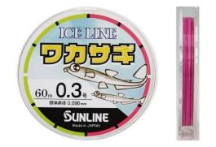
 |  |  |  |  |  |  |  |  |  |  | 10 | 538.48 |  | 0.00
 |  |  |  |  |  |  |  |  |  |  | 10 | 538.48 |  | 0.00
 |  |  |  |  |  |  |  |  |  |  | 10 | 538.48 |  | 0.00
 |  |  |  |  |  |  |  |  |  |  | 10 | 538.48 |  | 0.00
 |  |  |  |  |  |  |  |  |  |  | 10 | 538.48 |  | 0.00
 |  |  |  |  |  |  |  |  |  |  | 10 | 538.48 |  | 0.00
 |  |  |  |  |  |  |  |  |  |  | 10 | 538.48 |  | 0.00
 |  |  |  |  |  |  |  |  |  |  | 10 | 538.48 |  | 0.00
 |  |  |  |  |  |  |  |  |  |  | 10 | 538.48 |  | 0.00
 |  |  |  |  |  |  |  |  |  |  | 10 | 285.08 |  | 0.00
 |  |  |  |  |  |  |  |  |  |  | 10 | 285.08 |  | 0.00
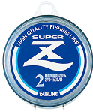
 |  |  |  |  |  |  |  |  |  |  | 10 | 285.08 |  | 0.00
 |  |  |  |  |  |  |  |  |  |  | 10 | 285.08 |  | 0.00
 |  |  |  |  |  |  |  |  |  |  | 10 | 285.08 |  | 0.00
 |  |  |  |  |  |  |  |  |  |  | 10 | 285.08 |  | 0.00
 |  |  |  |  |  |  |  |  |  |  | 10 | 342.09 |  | 0.00
 |  |  |  |  |  |  |  |  |  |  | 10 | 342.09 |  | 0.00
 |  |  |  |  |  |  |  |  |  |  | 10 | 342.09 |  | 0.00
 |  |  |  |  |  |  |  |  |  |  | 10 | 342.09 |  | 0.00
 |  |  |  |  |  |  |  |  |  |  | 10 | 342.09 |  | 0.00
 |  |  |  |  |  |  |  |  |  |  | 10 | 342.09 |  | 0.00
 |  |  |  |  |  |  |  |  |  |  | 10 | 342.09 |  | 0.00
 |  |  |  |  |  |  |  |  |  |  | 10 | 342.09 |  | 0.00
 |  |  |  |  |  |  |  |  |  |  | 5 | 823.56 |  | 0.00
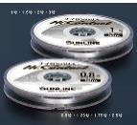
 |  |  |  |  |  |  |  |  |  |  | 5 | 823.56 |  | 0.00
 |  |  |  |  |  |  |  |  |  |  | 5 | 924.92 |  | 0.00
 |  |  |  |  |  |  |  |  |  |  | 5 | 924.92 |  | 0.00
 |  |  |  |  |  |  |  |  |  |  | 5 | 924.92 |  | 0.00
 |  |  |  |  |  |  |  |  |  |  | 5 | 924.92 |  | 0.00
 |  |  |  |  |  |  |  |  |  |  | 5 | 924.92 |  | 0.00
 |  |  |  |  |  |  |  |  |  |  | 5 | 1026.28 |  | 0.00
 |  |  |  |  |  |  |  |  |  |  | 5 | 333.22 |  | 0.00
 |  |  |  |  |  |  |  |  |  |  | 5 | 333.22 |  | 0.00
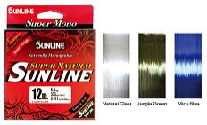
 |  |  |  |  |  |  |  |  |  |  | 5 | 333.22 |  | 0.00
 |  |  |  |  |  |  |  |  |  |  | 5 | 333.22 |  | 0.00
 |  |  |  |  |  |  |  |  |  |  | 5 | 333.22 |  | 0.00
 |  |  |  |  |  |  |  |  |  |  | 5 | 333.22 |  | 0.00
 |  |  |  |  |  |  |  |  |  |  | 5 | 333.22 |  | 0.00
 |  |  |  |  |  |  |  |  |  |  | 5 | 333.22 |  | 0.00
 |  |  |  |  |  |  |  |  |  |  | 5 | 333.22 |  | 0.00
 |  |  |  |  |  |  |  |  |  |  | 5 | 333.22 |  | 0.00
 |  |  |  |  |  |  |  |  |  |  | 5 | 333.22 |  | 0.00 |  | ● Оригинальная обработка Sunline UV-R обеспечивает максимальную защиту от вредного воздействия ультрафиолетовых лучей на нейлон.
 |  |  |  |  |  |  |  |  |  |  | 5 | 333.22 |  | 0.00 |  | SuperNatural хорошо наматывается на катушку и ее легко содержать в порядке. Более удобный заброс и вываживание рыбы означает больший улов!
 |  |  |  |  |  |  |  |  |  |  | 5 | 333.22 |  | 0.00 |  | ● Высокопрочная, сбалансированная по характеристикам нейлоновая леска с акцентом на баланс прямой и узловой прочности.
 |  |  |  |  |  |  |  |  |  |  | 5 | 333.22 |  | 0.00 |  | ● Умеренное натяжение сводит к минимуму чрезмерные удары, а прочность лески превышает допустимый предел.
 |  |  |  |  |  |  |  |  |  |  | 5 | 333.22 |  | 0.00 |  | ● Стабильный диаметр лески и по-настоящему круглое поперечное сечение для получения линии с низкой памятью формы, устойчивой к перегибам и скручиваниям.
 |  |  |  |  |  |  |  |  |  |  | 5 | 333.22 |  | 0.00 |  | ● Поставляется в трех цветах: “Natural Clear” для исключительной прозрачности и “Jungle Green” для превосходной маскировки.
 |  |  |  |  |  |  |  |  |  |  | 5 | 333.22 |  | 0.00
 |  |  |  |  |  |  |  |  |  |  | 5 | 333.22 |  | 0.00
 |  |  |  |  |  |  |  |  |  |  | 5 | 333.22 |  | 0.00
 |  |  |  |  |  |  |  |  |  |  | 5 | 333.22 |  | 0.00
...
 |  |  |  |  |  |  |  |  |  |  | КРАТНОСТЬ | Цена | ЗАКАЗ | Сумма
 |  |  |  |  |  |  |  |  |  |  | 1 | 2324.97 |  | 0.00
 |  |  |  |  |  |  |  |  |  |  | 1 | 2513.75 |  | 0.00
 |  |  |  |  |  |  |  |  |  |  | 1 | 2701.27 |  | 0.00
 |  |  |  |  |  |  |  |  |  |  | 1 | 2479.54 |  | 0.00
 |  |  |  |  |  |  |  |  |  |  | 1 | 3132.05 |  | 0.00
 |  |  |  |  |  |  |  |  |  |  | 1 | 3001.55 |  | 0.00
 |  |  |  |  |  |  |  |  |  |  | 1 | 3262.56 |  | 0.00
 |  |  |  |  |  |  |  |  |  |  | 1 | 2871.05 |  | 0.00
 |  |  |  |  |  |  |  |  |  |  | 1 | 3132.05 |  | 0.00
 |  |  |  |  |  |  |  |  |  |  | 1 | 2610.05 |  | 0.00
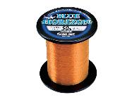
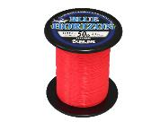
 |  |  |  |  |  |  |  |  |  |  | 1 | 2153.92 |  | 0.00
 |  |  |  |  |  |  |  |  |  |  | 1 | 2534.02 |  | 0.00 |  |  |  |  |  |  |  | ● Высочайший уровень прочности как в прямом, так и в узловатом положении. Как раз необходимая степень растяжения для амортизации ударов позволяет вам уверенно бороться с большими нагрузками.
 |  |  |  |  |  |  |  |  |  |  | 1 | 3547.63 |  | 0.00 |  |  |  |  |  |  |  | ● Эксклюзивная обработка поверхности смолой Sunline абсолютно минимизирует водопоглощение. Леска остается прочной, а грязь и другие загрязнения просто не прилипают к поверхности.
 |  |  |  |  |  |  |  |  |  |  | 1 | 4814.65 |  | 0.00 |  |  |  |  |  |  |  | ● Мягкая конструкция обеспечивает простоту встраивания в любую систему.
 |  |  |  |  |  |  |  |  |  |  | 1 | 2153.92 |  | 0.00 |  |  |  |  |  |  |  | ● Эксклюзивная технология UV-R защищает леску от воздействия солнечных лучей.
 |  |  |  |  |  |  |  |  |  |  | 1 | 2534.02 |  | 0.00
 |  |  |  |  |  |  |  |  |  |  | 1 | 3547.63 |  | 0.00
 |  |  |  |  |  |  |  |  |  |  | 1 | 4814.65 |  | 0.00
 |  |  |  |  |  |  |  |  |  |  | 5 | 741.20 |  | 0.00
 |  |  |  |  |  |  |  |  |  |  | 5 | 741.20 |  | 0.00
 |  |  |  |  |  |  |  |  |  |  | 5 | 741.20 |  | 0.00
 |  |  |  |  |  |  |  |  |  |  | 5 | 741.20 |  | 0.00
 |  |  |  |  |  |  |  |  |  |  | 5 | 741.20 |  | 0.00
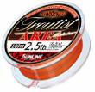
 |  |  |  |  |  |  |  |  |  |  | 5 | 940.12 |  | 0.00
 |  |  |  |  |  |  |  |  |  |  | 5 | 940.12 |  | 0.00
 |  |  |  |  |  |  |  |  |  |  | 5 | 940.12 |  | 0.00 |  |  |  |  | ● Основная часть изделия (8 м) окрашена в ярко-оранжевый цвет, что гарантирует высокую видимость.
 |  |  |  |  |  |  |  |  |  |  | 5 | 940.12 |  | 0.00 |  |  |  |  | ● Верхняя часть изделия (2 м) окрашена в черный цвет-невидимку, который уменьшает отражение света до половины, чтобы не раздражать форель.
 |  |  |  |  |  |  |  |  |  |  | 5 | 940.12 |  | 0.00 |  |  |  |  | ● Благодаря улучшенной конструкции, обеспечивающей прочность, заброс легких приманок на дальние расстояния и захват крупной форели без особых трудностей.
 |  |  |  |  |  |  |  |  |  |  | 5 | 681.65 |  | 0.00
 |  |  |  |  |  |  |  |  |  |  | 5 | 681.65 |  | 0.00
 |  |  |  |  |  |  |  |  |  |  | 5 | 681.65 |  | 0.00
 |  |  |  |  |  |  |  |  |  |  | 5 | 681.65 |  | 0.00
 |  |  |  |  |  |  |  |  |  |  | 5 | 681.65 |  | 0.00
 |  |  |  |  |  |  |  |  |  |  | 5 | 817.22 |  | 0.00
 |  |  |  |  |  |  |  |  |  |  | 5 | 817.22 |  | 0.00
 |  |  |  |  |  |  |  |  |  |  | 5 | 817.22 |  | 0.00
 |  |  |  |  |  |  |  |  |  |  | 5 | 817.22 |  | 0.00
 |  |  |  |  |  |  |  |  |  |  | 5 | 954.06 |  | 0.00
 |  |  |  |  |  |  |  |  |  |  | 5 | 954.06 |  | 0.00
 |  |  |  |  |  |  |  |  |  |  | 5 | 912.25 |  | 0.00
...
 |  |  |  |  |  |  |  |  |  |  | КРАТНОСТЬ | Цена | ЗАКАЗ | Сумма
 |  |  |  |  |  |  |  |  |  |  | 5 | 912.25 |  | 0.00 |  |  |  |  | ● Небольшое начальное натяжение позволяет точно определить самую легкую поклевку. Как только вы насаживаете крючок, невероятная прочность позволяет вам лидировать в борьбе с яростно бьющимися монстрами.
 |  |  |  |  |  |  |  |  |  |  | 5 | 912.25 |  | 0.00 |  |  |  |  | ● 150-метровая катушка отмечена в точке 75 метров, что позволяет регулировать количество загружаемого материала на катушку.
 |  |  |  |  |  |  |  |  |  |  | 5 | 912.25 |  | 0.00
 |  |  |  |  |  |  |  |  |  |  | 5 | 912.25 |  | 0.00
 |  |  |  |  |  |  |  |  |  |  | 5 | 912.25 |  | 0.00
 |  |  |  |  |  |  |  |  |  |  | 5 | 912.25 |  | 0.00
 |  |  |  |  |  |  |  |  |  |  | 5 | 912.25 |  | 0.00
 |  |  |  |  |  |  |  |  |  |  | 5 | 912.25 |  | 0.00
 |  |  |  |  |  |  |  |  |  |  | 5 | 542.28 |  | 0.00
 |  |  |  |  |  |  |  |  |  |  | 5 | 542.28 |  | 0.00
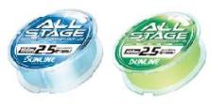
 |  |  |  |  |  |  |  |  |  |  | 5 | 542.28 |  | 0.00
 |  |  |  |  |  |  |  |  |  |  | 5 | 542.28 |  | 0.00
 |  |  |  |  |  |  |  |  |  |  | 5 | 542.28 |  | 0.00
 |  |  |  |  |  |  |  |  |  |  | 5 | 542.28 |  | 0.00
 |  |  |  |  |  |  |  |  |  |  | 5 | 542.28 |  | 0.00
 |  |  |  |  |  |  |  |  |  |  | 5 | 542.28 |  | 0.00
 |  |  |  |  |  |  |  |  |  |  | 5 | 704.46 |  | 0.00 |  | ● Качественная мягкая нить : Для приманки, сабики, Фукасе, заброса как в соленую, так и в пресную воду. Проста в использовании для любой рыбалки
 |  |  |  |  |  |  |  |  |  |  | 5 | 704.46 |  | 0.00 |  | ● Лазерно-синюю : : Благодаря солнечному свету леска блестит и ее легко увидеть в воздухе. Он сливается с водой.
 |  |  |  |  |  |  |  |  |  |  | 5 | 704.46 |  | 0.00 |  | ● Матово-зеленый цвет : Для улучшения видимости.
 |  |  |  |  |  |  |  |  |  |  | 5 | 704.46 |  | 0.00 |  | ● UV-R : Максимальная защита уязвимых участков нейлона от воздействия ультрафиолета.
 |  |  |  |  |  |  |  |  |  |  | 5 | 704.46 |  | 0.00
 |  |  |  |  |  |  |  |  |  |  | 5 | 704.46 |  | 0.00
 |  |  |  |  |  |  |  |  |  |  | 5 | 704.46 |  | 0.00
 |  |  |  |  |  |  |  |  |  |  | 5 | 704.46 |  | 0.00
 |  |  |  |  |  |  |  |  |  |  | 5 | 866.64 |  | 0.00
 |  |  |  |  |  |  |  |  |  |  | 5 | 866.64 |  | 0.00
...
 |  |  |  |  |  |  |  |  |  |  | КРАТНОСТЬ | Цена | ЗАКАЗ | Сумма
 |  |  |  |  |  |  |  |  |  |  | 5 | 1025.01 |  | 0.00
 |  |  |  |  |  |  |  |  |  |  | 5 | 1025.01 |  | 0.00
 |  |  |  |  |  |  |  |  |  |  | 5 | 1082.03 |  | 0.00
 |  |  |  |  |  |  |  |  |  |  | 5 | 1082.03 |  | 0.00
 |  |  |  |  |  |  |  |  |  |  | 5 | 1251.81 |  | 0.00
 |  |  |  |  |  |  |  |  |  |  | 5 | 1251.81 |  | 0.00
 |  |  |  |  |  |  |  |  |  |  | 5 | 1364.57 |  | 0.00
 |  |  |  |  |  |  |  |  |  |  | 5 | 912.25 |  | 0.00
 |  |  |  |  |  |  |  |  |  |  | 5 | 912.25 |  | 0.00
 |  |  |  |  |  |  |  |  |  |  | 5 | 912.25 |  | 0.00
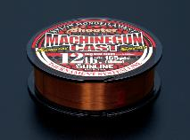
 |  |  |  |  |  |  |  |  |  |  | 5 | 912.25 |  | 0.00
 |  |  |  |  |  |  |  |  |  |  | 5 | 912.25 |  | 0.00
 |  |  |  |  |  |  |  |  |  |  | 5 | 1026.28 |  | 0.00
 |  |  |  |  |  |  |  |  |  |  | 5 | 1026.28 |  | 0.00
 |  |  |  |  |  |  |  |  |  |  | 5 | 1026.28 |  | 0.00
 |  |  |  |  |  |  |  |  |  |  | 5 | 1026.28 |  | 0.00
 |  |  |  |  |  |  |  |  |  |  | 5 | 912.25 |  | 0.00
 |  |  |  |  |  |  |  |  |  |  | 5 | 912.25 |  | 0.00
 |  |  |  |  |  |  |  |  |  |  | 5 | 912.25 |  | 0.00
 |  |  |  |  |  |  |  |  |  |  | 5 | 557.49 |  | 0.00
 |  |  |  |  |  |  |  |  |  |  | 5 | 557.49 |  | 0.00
 |  |  |  |  |  |  |  |  |  |  | 5 | 557.49 |  | 0.00
 |  |  |  |  |  |  |  |  |  |  | 5 | 557.49 |  | 0.00
 |  |  |  |  |  |  |  |  |  |  | 5 | 557.49 |  | 0.00
 |  |  |  |  |  |  |  |  |  |  | 5 | 557.49 |  | 0.00
 |  |  |  |  |  |  |  |  |  |  | 5 | 557.49 |  | 0.00
 |  |  |  |  |  |  |  |  |  |  | 5 | 826.09 |  | 0.00
 |  |  |  |  |  |  |  |  |  |  | 5 | 826.09 |  | 0.00
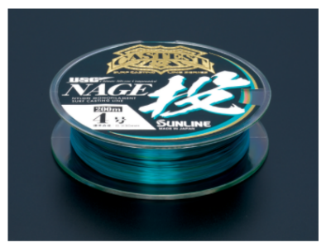
 |  |  |  |  |  |  |  |  |  |  | 5 | 940.12 |  | 0.00
 |  |  |  |  |  |  |  |  |  |  | 5 | 940.12 |  | 0.00
 |  |  |  |  |  |  |  |  |  |  | 5 | 940.12 |  | 0.00
 |  |  |  |  |  |  |  |  |  |  | 3 | 2337.64 |  | 0.00
 |  |  |  |  |  |  |  |  |  |  | 3 | 2337.64 |  | 0.00
 |  |  |  |  |  |  |  |  |  |  | 3 | 2565.70 |  | 0.00
 |  |  |  |  |  |  |  |  |  |  | 3 | 2565.70 |  | 0.00
 |  |  |  |  |  |  |  |  |  |  | 3 | 2565.70 |  | 0.00
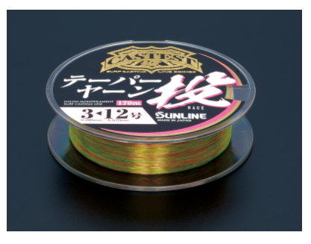
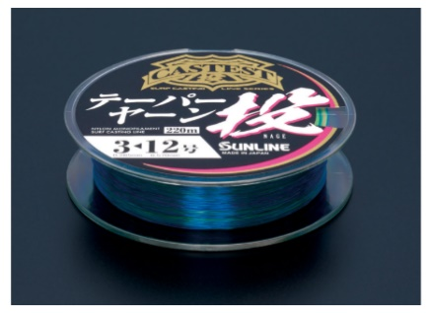
 |  |  |  |  |  |  |  |  |  |  | 5 | 684.19 |  | 0.00
 |  |  |  |  |  |  |  |  |  |  | 5 | 798.22 |  | 0.00
 |  |  |  |  |  |  |  |  |  |  | 5 | 798.22 |  | 0.00
 |  |  |  |  |  |  |  |  |  |  | 5 | 798.22 |  | 0.00
 |  |  |  |  |  |  |  |  |  |  | 5 | 798.22 |  | 0.00
 |  |  |  |  |  |  |  |  |  |  | 5 | 912.25 |  | 0.00
 |  |  |  |  |  |  |  |  |  |  | 5 | 912.25 |  | 0.00
 |  |  |  |  |  |  |  |  |  |  | 5 | 912.25 |  | 0.00
 |  |  |  |  |  |  |  |  |  |  | 5 | 760.21 |  | 0.00
 |  |  |  |  |  |  |  |  |  |  | 5 | 760.21 |  | 0.00
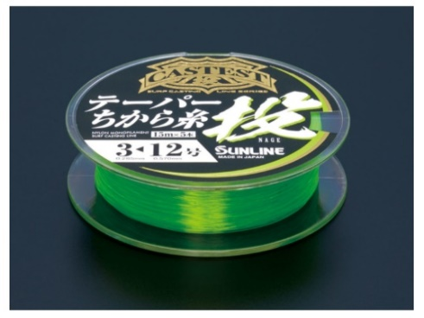
 |  |  |  |  |  |  |  |  |  |  | 10 | 159.64 |  | 0.00
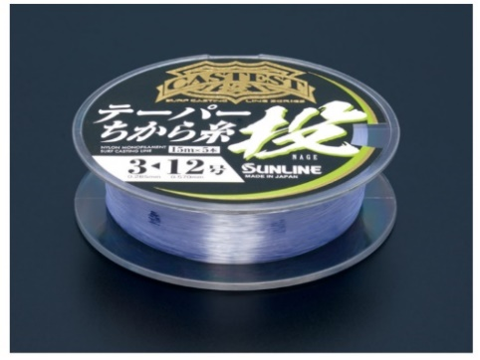
 |  |  |  |  |  |  |  |  |  |  | 10 | 159.64 |  | 0.00
 |  |  |  |  |  |  |  |  |  |  | 10 | 159.64 |  | 0.00
 |  |  |  |  |  |  |  |  |  |  | 10 | 159.64 |  | 0.00
 |  |  |  |  |  |  |  |  |  |  | 5 | 513.14 |  | 0.00
 |  |  |  |  |  |  |  |  |  |  | 5 | 513.14 |  | 0.00
 |  |  |  |  |  |  |  |  |  |  | 5 | 570.16 |  | 0.00
 |  |  |  |  |  |  |  |  |  |  | 5 | 570.16 |  | 0.00
 |  |  |  |  |  |  |  |  |  |  | 5 | 570.16 |  | 0.00
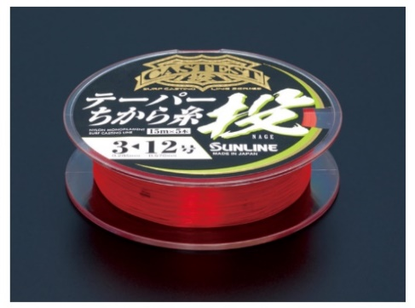
 |  |  |  |  |  |  |  |  |  |  | 5 | 570.16 |  | 0.00
 |  |  |  |  |  |  |  |  |  |  | 5 | 570.16 |  | 0.00
 |  |  |  |  |  |  |  |  |  |  | 5 | 570.16 |  | 0.00
 |  |  |  |  |  |  |  |  |  |  | 5 | 513.14 |  | 0.00
 |  |  |  |  |  |  |  |  |  |  | 5 | 513.14 |  | 0.00
 |  |  |  |  |  |  |  |  |  |  | 5 | 570.16 |  | 0.00
 |  |  |  |  |  |  |  |  |  |  | 5 | 570.16 |  | 0.00
 |  |  |  |  |  |  |  |  |  |  | 5 | 570.16 |  | 0.00
 |  |  |  |  |  |  |  |  |  |  | 5 | 570.16 |  | 0.00
 |  |  |  |  |  |  |  |  |  |  | 5 | 513.14 |  | 0.00
 |  |  |  |  |  |  |  |  |  |  | 5 | 513.14 |  | 0.00
 |  |  |  |  |  |  |  |  |  |  | 5 | 570.16 |  | 0.00
 |  |  |  |  |  |  |  |  |  |  | 5 | 570.16 |  | 0.00
 |  |  |  |  |  |  |  |  |  |  | 5 | 570.16 |  | 0.00
 |  |  |  |  |  |  |  |  |  |  | 5 | 570.16 |  | 0.00
 |  |  |  |  |  |  |  |  |  |  | 5 | 534.68 |  | 0.00 |  |  |  |  |  | ● Мягкая текстура лески обеспечивает надежное наматывание на катушку. Значительно снижает нагрузку на леску.
 |  |  |  |  |  |  |  |  |  |  | 5 | 534.68 |  | 0.00 |  |  |  |  |  | ● Позволяет легко ловить крупного окуня – оптимальный баланс упругости.
 |  |  |  |  |  |  |  |  |  |  | 5 | 534.68 |  | 0.00 |  |  |  |  |  | ● Зеленый цвет джунглей обеспечивает высокий уровень маскировки, который подходит ко всему, от прозрачной до мутной воды.
 |  |  |  |  |  |  |  |  |  |  | 5 | 534.68 |  | 0.00 |  |  |  |  |  | ● Обработка UV-R для максимальной защиты от потери прочности из-за воздействия ультрафиолета.
...
Orange, about 100cm
Clear, about 110cm
...

